Липецкая область
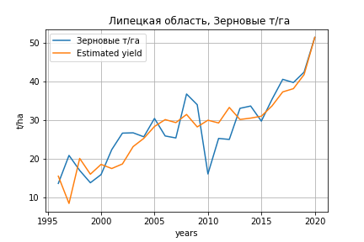
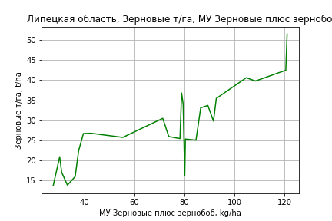
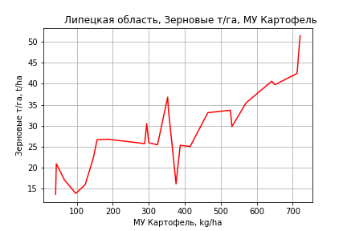
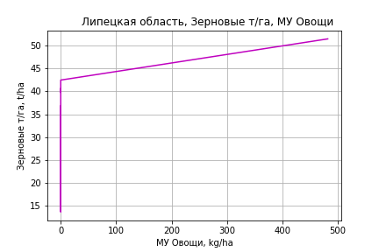
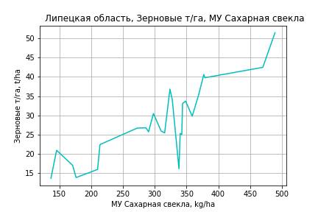
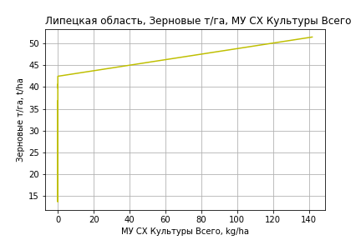
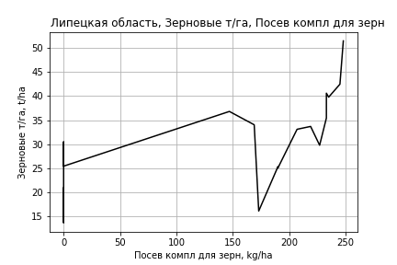
 | Липецкая область
Зерновые т/га
Calculated on the basis of information in the (25) years: 1996.0-2020.0
 |  | Iteration 1 |  | Iteration 2 |  | Iteration 3 |  | Iteration 4 |  | Iteration 5 |  | Iteration 6 |  | Iteration 7 |  | Iteration 8 |  | Iteration 9 |  | Iteration 10
 |  | beta | P_value | beta | P_value | beta | P_value | beta | P_value | beta | P_value | beta | P_value | beta | P_value | beta | P_value | beta | P_value | beta | P_value
Parameters | Variables
МУ ВСЕГО | C1 | 0.14671587779 | 0.79970546307 | 0.15233608514 | 0.7791989668 | -0.53339579952 | 0.20486500859
МУ Зерновые плюс зернобоб | C2 | 0.185599547 | 0.72476159024 | 0.18505544416 | 0.71210951366 | 0.68789122161 | 0.13934400786 | 0.13754261042 | 0.36521769137 | 0.13747650382 | 0.34695922786 | 0.13984860926 | 0.34842765905 | 0.19850599642 | 0.14273750209 | 0.23227537535 | 0.078184489625 | 0.20415589003 | 0.10551936803 | 0.18905689585 | 0.10953811865
МУ Картофель | C3 | 0.018725361523 | 0.3606603148 | 0.018499220792 | 0.33440511737 | 0.018278040598 | 0.37710875512 | 0.018586250484 | 0.38174462111 | 0.018545248823 | 0.36379476277 | 0.013947173859 | 0.49375540549 | 0.011060876798 | 0.57899683821 | 0.0090123577141 | 0.64804401533 | 0.0071911179918 | 0.71276474494 | 0.011630472104 | 0.48107467805
МУ Овощи и бахчевые | C4 | -0.0015766804289 | 0.95096382539
МУ Овощи | C5 | 0.077139046306 | 0.62689398539 | 0.078510161318 | 0.59954615582 | -0.11075281683 | 0.32562169079 | 0.032503399338 | 0.071637622125 | 0.032405163359 | 0.059150346829 | 0.024605810269 | 0.12011182527 | 0.022428503327 | 0.14562644753 | 0.025200051381 | 0.097494081881 | 0.024847100449 | 0.099666910776 | 0.02583920428 | 0.077515266248
МУ Подсолнечник | C6 | -0.21512148902 | 0.1898616459 | -0.22027651513 | 0.10149082258
МУ Сахарная свекла | C7 | 0.014834732461 | 0.57269228603 | 0.014637237812 | 0.55553173327 | 0.029347926106 | 0.25599542583 | 0.020661081692 | 0.41342077289 | 0.020711130635 | 0.39361604612 | 0.022284710483 | 0.36856055186 | 0.01375845428 | 0.54123737225 | 0.0072997922055 | 0.73245668531 | 0.013411331291 | 0.5086605362 | 0.013131913555 | 0.50787370904
МУ СХ Культуры Всего | C8 | 0.022700663289 | 0.62689398539 | 0.023104158298 | 0.59954615582 | -0.03259260418 | 0.32562169079 | 0.0095651782002 | 0.071637622125 | 0.0095362690812 | 0.059150346829 | 0.007241056775 | 0.12011182527 | 0.0066003136737 | 0.14562644753 | 0.0074159314725 | 0.097494081881 | 0.0073120642269 | 0.099666910776 | 0.0076040229184 | 0.077515266248
Тракторы | C9 | 0.0042403106718 | 0.59602170667 | 0.0043675047192 | 0.55265505122 | 0.0016893054504 | 0.82742751792 | 0.0024500230999 | 0.75808959351 | 0.0022868340831 | 0.72078529549 | 0.0065331199943 | 0.25154919068 | 0.00252851383 | 0.45070788285 | 0.0017065370918 | 0.59585256224 | -0.0007711605899 | 0.6564835862
Тракторы колесные | C10 | -0.0010978722358 | 0.8780774841 | -0.0012638933547 | 0.84119556984 | -0.00085593028793 | 0.9003938471 | -0.00026235682735 | 0.97017186496
Опрыскиватели | C11 | -0.11606083237 | 0.26064930553 | -0.11783452872 | 0.21172183827 | -0.15028975232 | 0.13814326963 | -0.11420335426 | 0.24331206573 | -0.11328798937 | 0.21397162119
Копатели картофеля | C12 | -0.030251891087 | 0.84469077437 | -0.033419851738 | 0.8094004721 | -0.019144611537 | 0.898433567 | -0.018582803886 | 0.9041171693 | -0.013803439505 | 0.8680612342 | -0.066297130866 | 0.37523656648
Машины для мин удобр | C13 | 0.1269292744 | 0.29641016931 | 0.12863919093 | 0.25362676732 | 0.16641467446 | 0.16947580398 | 0.11211552446 | 0.32501170204 | 0.11039612095 | 0.27068971318 | -0.010582116337 | 0.68646448671 | -0.021937974535 | 0.34181049248
Посев компл для зерн | C14 | -0.040348579164 | 0.81727108154 | -0.04149017513 | 0.8017310561 | 0.065653867489 | 0.69389071968 | 0.023468413744 | 0.88880119788 | 0.023344809058 | 0.88506335919 | -0.05488476602 | 0.7197531208 | 0.060671629138 | 0.4619178767 | 0.0099524215128 | 0.87346392734 | 0.030944410613 | 0.59451529419 | 0.0084164938237 | 0.76142496409
Сеялки | C15 | 0.00040666990444 | 0.96882339555 | 0.00059867800806 | 0.94945760364 | -0.0025528216769 | 0.80000127073 | 0.0019745705557 | 0.8392058986 | 0.0019452118073 | 0.83492038012 | -0.0022868945764 | 0.79763887332 | -0.0057633880863 | 0.47358203265 | -0.0071958869698 | 0.36346920388
Энерг мощ лс/100га | C16 | 0.019816857851 | 0.18348635851 | 0.019865822091 | 0.16060696386 | 0.027861940375 | 0.061526446065 | 0.019752146182 | 0.1365086543 | 0.019742527549 | 0.12192824033 | 0.020561157545 | 0.11392932125 | 0.021038301815 | 0.10322257062 | 0.022732045454 | 0.076139165154 | 0.022470681866 | 0.077256425006 | 0.022174874564 | 0.073814537731

 | R2 |  | 0.984 |  | 0.984 |  | 0.98 |  | 0.977 |  | 0.977 |  | 0.974 |  | 0.973 |  | 0.971 |  | 0.969 |  | 0.969
 | R2 adj. |  | 0.961 |  | 0.964 |  | 0.958 |  | 0.955 |  | 0.959 |  | 0.957 |  | 0.957 |  | 0.957 |  | 0.957 |  | 0.959
 | F-statistic |  | 41.93155051 |  | 49.399372945 |  | 44.770441232 |  | 45.557394088 |  | 53.515849511 |  | 56.099096114 |  | 62.887367548 |  | 70.795565205 |  | 81.363089607 |  | 99.035775071
 | F value |  | 5.2538445789E-07 |  | 7.1737155172E-08 |  | 4.0764667707E-08 |  | 1.3175402994E-08 |  | 1.7264109608E-09 |  | 4.8531361669E-10 |  | 8.7322196303E-11 |  | 1.5681003313E-11 |  | 2.5155847713E-12 |  | 2.6424294728E-13
 | P value |  | 2.0609386957E+19 |  | 1.5884552638E+18 |  | 1.433081506E+18 |  | 1.709329137E+18 |  | 6.6433870421E+18 |  | 1.2556421494E+18 |  | 1.3732238775E+18 |  | 2.4694383843E+18 |  | 1.0115920553E+18 |  | 1.0119584895E+18
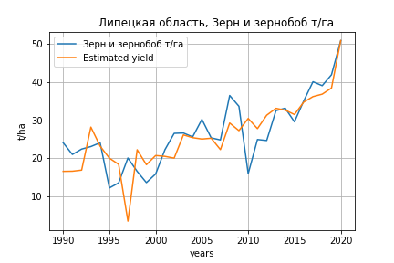
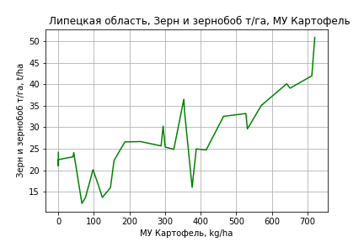
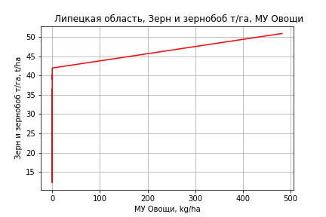
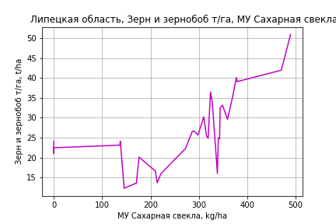
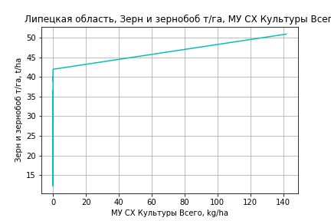
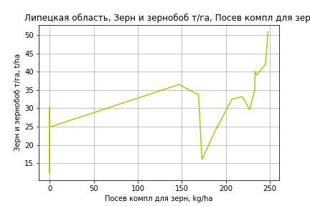
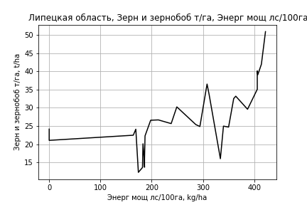
Зерн и зернобоб т/га
 |  | Iteration 1 |  | Iteration 2 |  | Iteration 3 |  | Iteration 4 |  | Iteration 5 |  | Iteration 6 |  | Iteration 7 |  | Iteration 8 |  | Iteration 9 |  | Iteration 10 |  | Iteration 11
 |  | beta | P_value | beta | P_value | beta | P_value | beta | P_value | beta | P_value | beta | P_value | beta | P_value | beta | P_value | beta | P_value | beta | P_value | beta | P_value
Parameters | Variables
МУ ВСЕГО | C1 | -0.25985410915 | 0.43403851222
МУ Зерновые плюс зернобоб | C2 | 0.53033984238 | 0.10642466144 | 0.32495535875 | 0.077672332917 | -0.0028388255925 | 0.98013357465
МУ Картофель | C3 | 0.018690097936 | 0.3556138219 | 0.015950374116 | 0.41631558526 | 0.027084595413 | 0.20703733738 | 0.026870889111 | 0.16008340111 | 0.023982322731 | 0.20604595619 | 0.023914285993 | 0.19507292631 | 0.019998124452 | 0.26930155721 | 0.021897344139 | 0.23446484868 | 0.022573367715 | 0.22236151037 | 0.020171417607 | 0.25172617514 | 0.020613460014 | 0.18479730794
МУ Овощи и бахчевые | C4 | 0.0060822631044 | 0.80207376684 | 0.004143516934 | 0.86207984849 | -0.024837189893 | 0.27883938641 | -0.024814423123 | 0.26558322893
МУ Овощи | C5 | -0.025967131188 | 0.77439811487 | 0.044397127183 | 0.010787371004 | 0.047312206625 | 0.013406594487 | 0.047239796796 | 0.010193861288 | 0.043032182062 | 0.015585392764 | 0.042887225313 | 0.012389338126 | 0.035622661908 | 0.021613369455 | 0.033850376595 | 0.029938941177 | 0.037517739726 | 0.015082198484 | 0.036903973577 | 0.014692879671 | 0.037001848574 | 0.012048588129
МУ Подсолнечник | C6 | -0.20195320562 | 0.05325446569 | -0.21814953203 | 0.032417629703
МУ Сахарная свекла | C7 | 0.01476309394 | 0.56392968572 | 0.0024172878479 | 0.90312713517 | 0.018665800727 | 0.37241765055 | 0.0183101528 | 0.21799015523 | 0.019500376283 | 0.19214097295 | 0.019554746612 | 0.17902377388 | 0.021646745214 | 0.13728394991 | 0.020009284583 | 0.17384787531 | 0.018154811539 | 0.21441369541 | 0.019815629455 | 0.16015064577 | 0.019517943632 | 0.12919300074
МУ СХ Культуры Всего | C8 | -0.0076416695553 | 0.77439811487 | 0.013065292915 | 0.010787371004 | 0.013923149475 | 0.013406594487 | 0.013901840537 | 0.010193861288 | 0.012663613596 | 0.015585392764 | 0.012620955377 | 0.012389338126 | 0.01048312226 | 0.021613369455 | 0.0099615698933 | 0.029938941177 | 0.011040810299 | 0.015082198484 | 0.010860189726 | 0.014692879671 | 0.010888992615 | 0.012048588129
Тракторы | C9 | 0.0048120929239 | 0.52569299089 | 0.0045609524659 | 0.54219285717 | 0.0029569680343 | 0.72092117765 | 0.0029212891549 | 0.71255706297 | 0.0042733498225 | 0.58902010731 | 0.0040294568718 | 0.52532455292 | 0.0079398846695 | 0.14362166691 | 0.0024154697558 | 0.48921964583 | 0.001416152798 | 0.67502412521 | -9.970148303E-05 | 0.95396271394
Тракторы колесные | C10 | -0.0023001456129 | 0.74737468697 | -0.001974108252 | 0.779287263 | 0.0018817441083 | 0.80511636605 | 0.0018781199855 | 0.80008969566 | -0.00038982668498 | 0.9567372913
Опрыскиватели | C11 | -0.14330241093 | 0.16045827083 | -0.12395036231 | 0.20173085683 | -0.075275527085 | 0.46803943136 | -0.075258771099 | 0.45570373685 | -0.10441991576 | 0.29090000612 | -0.1030561891 | 0.26898572307
Копатели картофеля | C12 | -0.059573359515 | 0.69459907677 | -0.046898508759 | 0.75295751386 | -0.0055579052596 | 0.97308335141 | -0.005020708061 | 0.97478303044 | -0.050841533066 | 0.7427540527 | -0.043717431855 | 0.58494134389 | -0.09206181974 | 0.1817028621
Машины для мин удобр | C13 | 0.16927910454 | 0.15717309974 | 0.1431986696 | 0.2030860146 | 0.082866204656 | 0.48869161545 | 0.082851504141 | 0.47661694374 | 0.10717802314 | 0.35418876345 | 0.10462128289 | 0.30966645638 | -0.0055472544184 | 0.83505243835 | -0.025248027163 | 0.27428787158
Посев компл для зерн | C14 | -0.014254482112 | 0.9278893617 | -0.024942136569 | 0.87229796801 | -0.014223321221 | 0.9344493953 | -0.013367996838 | 0.93536752944 | -0.0074104769685 | 0.96437999613 | -0.0075629124872 | 0.96272608118 | -0.079866225615 | 0.59399930076 | 0.089973619235 | 0.28981328511 | 0.030617960221 | 0.6380797439 | 0.043593975837 | 0.4638281577 | 0.040541321181 | 0.12842362315
Сеялки | C15 | -0.0014366528375 | 0.87750324085 | -0.0010690275946 | 0.90750540848 | 0.0006476569408 | 0.94950229345 | 0.00057907925542 | 0.95179483924 | 0.0040634484078 | 0.65728796806 | 0.0040167220337 | 0.65152118777 | 0.00023720684094 | 0.97707988305 | -0.0031807728177 | 0.69200110499 | -0.0042108024757 | 0.59970311184
Энерг мощ лс/100га | C16 | 0.042946525278 | 8.4960759367E-06 | 0.04177640005 | 5.8126579656E-06 | 0.039386018643 | 2.9844225328E-05 | 0.039364597005 | 1.6334514169E-05 | 0.039742609801 | 1.2959638492E-05 | 0.039737197891 | 7.8002617042E-06 | 0.039957856945 | 6.5360834017E-06 | 0.040225315422 | 6.5102730103E-06 | 0.040974164948 | 4.2742975813E-06 | 0.040876953904 | 3.0159212442E-06 | 0.040866890324 | 1.8986946449E-06

 | R2 |  | 0.976 |  | 0.976 |  | 0.968 |  | 0.968 |  | 0.965 |  | 0.965 |  | 0.963 |  | 0.96 |  | 0.958 |  | 0.958 |  | 0.958
 | R2 adj. |  | 0.954 |  | 0.955 |  | 0.944 |  | 0.947 |  | 0.947 |  | 0.949 |  | 0.948 |  | 0.946 |  | 0.946 |  | 0.947 |  | 0.949
 | F-statistic |  | 44.285826526 |  | 48.417124578 |  | 41.514897064 |  | 47.471316099 |  | 50.864067247 |  | 58.738818372 |  | 64.277107046 |  | 69.353771829 |  | 78.25303425 |  | 93.942752883 |  | 117.22390381
 | F value |  | 3.622472342E-10 |  | 6.8556302985E-11 |  | 1.0360488331E-10 |  | 1.4503465117E-11 |  | 3.6616498132E-12 |  | 4.6014416277E-13 |  | 1.0213656784E-13 |  | 2.8909028853E-14 |  | 5.7002363987E-15 |  | 6.4092262058E-16 |  | 5.5781317312E-17
 | P value |  | 8.4003518641E+17 |  | 8.1734093115E+17 |  | 6.6288634004E+17 |  | 5.3458453926E+17 |  | 1.3918727806E+18 |  | 3.8600061795E+17 |  | 2.4885454993E+17 |  | 2.0671370905E+18 |  | 2.3218739052E+19 |  | 3.1330870166E+18 |  | 1.9355225309E+17

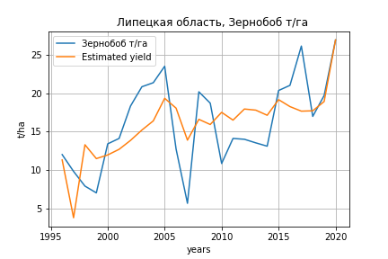
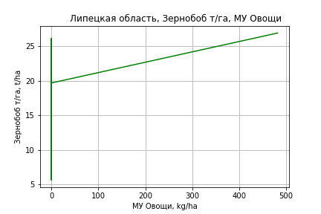
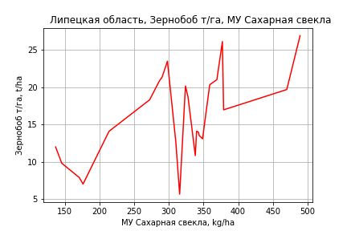
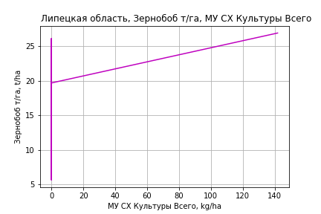
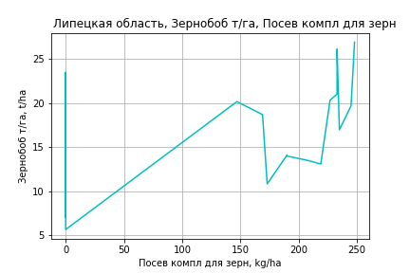
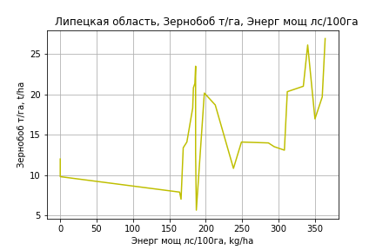
Зернобоб т/га
Calculated on the basis of information in the (25) years: 1996.0-2020.0
 |  | Iteration 1 |  | Iteration 2 |  | Iteration 3 |  | Iteration 4 |  | Iteration 5 |  | Iteration 6 |  | Iteration 7 |  | Iteration 8 |  | Iteration 9 |  | Iteration 10 |  | Iteration 11 |  | Iteration 12
 |  | beta | P_value | beta | P_value | beta | P_value | beta | P_value | beta | P_value | beta | P_value | beta | P_value | beta | P_value | beta | P_value | beta | P_value | beta | P_value | beta | P_value
Parameters | Variables
МУ ВСЕГО | C1 | 0.21468132691 | 0.69027757267 | -0.091530257153 | 0.6072143996
МУ Зерновые плюс зернобоб | C2 | -0.29637964623 | 0.54769542779
МУ Картофель | C3 | 0.012716292909 | 0.49990916186 | 0.011171516777 | 0.53602512525 | 0.0071874955801 | 0.64701724134 | 0.0070808371223 | 0.64647789818 | 0.0015421979973 | 0.91925748195 | 0.0014865495135 | 0.91917365365 | -0.0010709791189 | 0.94013316076
МУ Овощи и бахчевые | C4 | -0.020485648536 | 0.39873411334 | -0.020729137331 | 0.37828174794 | -0.015724373837 | 0.44428320127
МУ Овощи | C5 | 0.09020243918 | 0.54223842924 | 0.0065202841509 | 0.89252288927 | 0.030322421167 | 0.047256508472 | 0.029138658055 | 0.04929024607 | 0.025250163403 | 0.082770720223 | 0.025128168727 | 0.070139615241 | 0.020663283216 | 0.099691517917 | 0.020472045933 | 0.085481181452 | 0.019656599872 | 0.099487810342 | 0.022531705761 | 0.053165108618 | 0.021289656993 | 0.060430476327 | 0.022249835524 | 0.040280138445
МУ Подсолнечник | C6 | -0.055802497728 | 0.70287189777 | -0.011965415449 | 0.9223489272 | -0.059786563936 | 0.4496406767 | -0.089209651291 | 0.19876355971
МУ Сахарная свекла | C7 | 0.040256592812 | 0.11944570711 | 0.043296969355 | 0.08031019239 | 0.034898422151 | 0.043107467197 | 0.038191702699 | 0.021681644756 | 0.029264992026 | 0.04734726177 | 0.029316126396 | 0.039189921674 | 0.030393853945 | 0.030918700909 | 0.029770021094 | 0.0065400788645 | 0.029120464599 | 0.0076694383562 | 0.027296152386 | 0.0098571750077 | 0.027760545332 | 0.007877286708 | 0.02768483236 | 0.0067158517879
МУ СХ Культуры Всего | C8 | 0.02654498983 | 0.54223842924 | 0.0019188048355 | 0.89252288927 | 0.008923354721 | 0.047256508472 | 0.0085749940771 | 0.04929024607 | 0.0074306785583 | 0.082770720223 | 0.007394777673 | 0.070139615241 | 0.0060808404718 | 0.099691517917 | 0.0060245627062 | 0.085481181452 | 0.0057845912864 | 0.099487810342 | 0.0066306843329 | 0.053165108618 | 0.0062651712469 | 0.060430476327 | 0.0065477348845 | 0.040280138445
Тракторы | C9 | 0.0044398005312 | 0.55113282245 | 0.0033735271078 | 0.62925050924 | 0.0034879609307 | 0.60588786847 | 0.004926662036 | 0.44361384173 | 0.0031495603115 | 0.62348319619 | 0.00294880098 | 0.56256461306 | 0.0054146457486 | 0.20875100147 | 0.0054806992502 | 0.18028058397 | 0.0017536005715 | 0.46997729861 | 0.0010526667137 | 0.64746778996 | -0.00044017590768 | 0.7092364791
Тракторы колесные | C10 | 0.0015705455714 | 0.81349319543 | 0.0014734126281 | 0.81933657491 | 0.00083423271105 | 0.89160557988 | -0.00074922904597 | 0.89500604854 | -0.00032100543927 | 0.95604953864
Опрыскиватели | C11 | -0.032388978864 | 0.72777194815 | -0.049921913368 | 0.56221519064 | -0.05226549889 | 0.53030888186 | -0.072547605227 | 0.35472923955 | -0.066405174938 | 0.40698868227 | -0.065284541915 | 0.38225833968
Копатели картофеля | C12 | -0.028203274403 | 0.84421940446 | -0.020661475666 | 0.88146908394 | -0.022630193617 | 0.8659437191 | -0.059474899323 | 0.63093717297 | -0.036059974993 | 0.77397222208 | -0.030194465737 | 0.63814848216 | -0.060749949206 | 0.26546547038 | -0.060446989581 | 0.25166486648
Машины для мин удобр | C13 | 0.034767887923 | 0.75211056881 | 0.059207821306 | 0.55321926775 | 0.061432121606 | 0.52472809884 | 0.081175735949 | 0.37870899952 | 0.067731568868 | 0.46955882462 | 0.065627046042 | 0.42617279697 | -0.0040880010015 | 0.84684914612 | -0.0041210091233 | 0.8407916865 | -0.016999868679 | 0.3369730255
Посев компл для зерн | C14 | -0.074740773712 | 0.64650453669 | -0.033911344742 | 0.81274444771 | -0.036834733298 | 0.79020176169 | -0.047785233729 | 0.72461554907 | -0.0022969608508 | 0.98638038893 | -0.0024247388767 | 0.98510005282 | -0.047910160317 | 0.68652549852 | -0.050329639682 | 0.64965595027 | 0.064643035487 | 0.21382521687 | 0.026449571398 | 0.41691081115 | 0.033590509819 | 0.27897601696 | 0.022960610972 | 0.045288633363
Сеялки | C15 | 0.0024650555865 | 0.79912324392 | -0.00017908020741 | 0.98293112571 | -0.00056858646846 | 0.94381689333 | 0.0019561697644 | 0.78791629769 | 0.00091314931872 | 0.90208416059 | 0.00087514992484 | 0.9023348597 | -0.0015289759107 | 0.81548653741 | -0.0016568939347 | 0.78708905635 | -0.0037808144121 | 0.52498989494 | -0.0044610738606 | 0.45026623374
Энерг мощ лс/100га | C16 | 0.014646230683 | 0.28230600796 | 0.018815091414 | 0.10641754753 | 0.018217054586 | 0.10280724964 | 0.019301900746 | 0.077663579394 | 0.018351901945 | 0.09784621613 | 0.01834016469 | 0.086411955923 | 0.018811461861 | 0.076164718811 | 0.018752140022 | 0.067372312768 | 0.019342660637 | 0.061336758608 | 0.020820426392 | 0.042401354334 | 0.020361746033 | 0.043625342598 | 0.020235428561 | 0.040203895563

 | R2 |  | 0.958 |  | 0.957 |  | 0.956 |  | 0.953 |  | 0.947 |  | 0.947 |  | 0.944 |  | 0.944 |  | 0.939 |  | 0.936 |  | 0.934 |  | 0.934
 | R2 adj. |  | 0.896 |  | 0.902 |  | 0.908 |  | 0.911 |  | 0.905 |  | 0.912 |  | 0.913 |  | 0.918 |  | 0.916 |  | 0.916 |  | 0.918 |  | 0.921
 | F-statistic |  | 15.393136736 |  | 17.436337338 |  | 19.953251433 |  | 22.203124004 |  | 22.702939455 |  | 26.750683454 |  | 29.988513892 |  | 35.831837846 |  | 39.845741828 |  | 46.390079911 |  | 56.699581699 |  | 73.852357169
 | F value |  | 5.9794079361E-05 |  | 1.6357665952E-05 |  | 3.9908124255E-06 |  | 1.0850885276E-06 |  | 4.9758491901E-07 |  | 9.1943385402E-08 |  | 2.3488262E-08 |  | 3.7422364169E-09 |  | 1.0906657516E-09 |  | 2.406529302E-10 |  | 3.99327106E-11 |  | 4.615649745E-12
 | P value |  | 2.0609386957E+19 |  | 5.8231038197E+18 |  | 1.4307303912E+18 |  | 7.444724422E+18 |  | 3.6673008771E+17 |  | 5.0571800442E+18 |  | 7.8923036094E+17 |  | 5.2817113639E+17 |  | 3.8270870845E+17 |  | 2.3983584316E+17 |  | 2.2124093504E+17 |  | 4.2413580727E+16
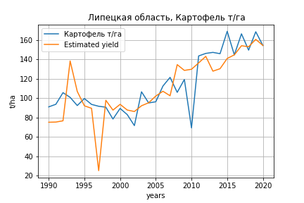
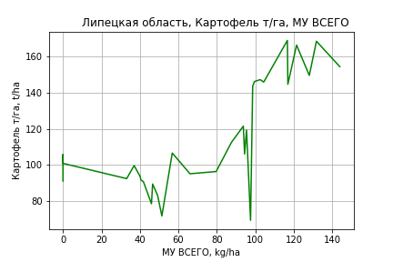
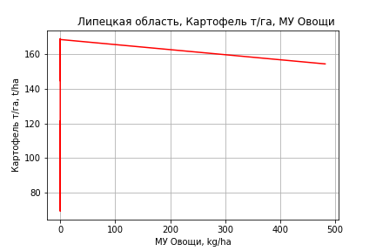
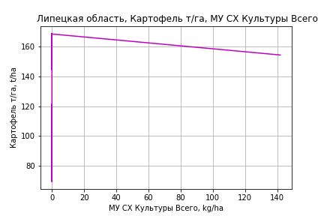
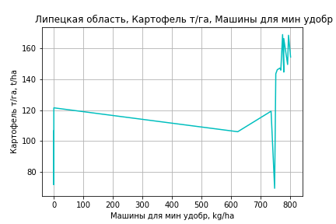
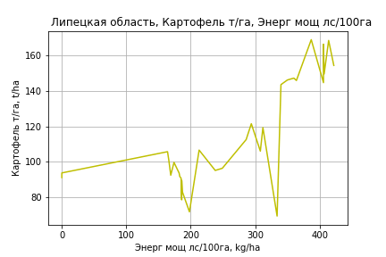
Картофель т/га
 |  | Iteration 1 |  | Iteration 2 |  | Iteration 3 |  | Iteration 4 |  | Iteration 5 |  | Iteration 6 |  | Iteration 7 |  | Iteration 8 |  | Iteration 9 |  | Iteration 10 |  | Iteration 11 |  | Iteration 12
 |  | beta | P_value | beta | P_value | beta | P_value | beta | P_value | beta | P_value | beta | P_value | beta | P_value | beta | P_value | beta | P_value | beta | P_value | beta | P_value | beta | P_value
Parameters | Variables
МУ ВСЕГО | C1 | 2.2433394807 | 0.048045838725 | 2.1136779947 | 0.0018470750998 | 2.024996936 | 0.00073911387217 | 0.65874395051 | 0.095711670798 | 0.58446804808 | 0.0005641715522 | 0.58834484533 | 0.00042535520547 | 0.58528471879 | 0.00032511825554 | 0.59121119186 | 0.00029075546399 | 0.5880853468 | 0.00022288043437 | 0.59849775736 | 0.00013488216699 | 0.59475565695 | 8.1533854043E-05 | 0.61916013186 | 0.00018824891608
МУ Зерновые плюс зернобоб | C2 | -0.15033534907 | 0.88275110371
МУ Картофель | C3 | -0.020038698896 | 0.75671853426 | -0.020966832257 | 0.73707241104
МУ Овощи и бахчевые | C4 | 0.11160943499 | 0.16772520925 | 0.11550425591 | 0.12023645031 | 0.11054106611 | 0.11821827196 | 0.015336230703 | 0.84385280909 | 0.016492049575 | 0.82765313436 | 0.0021817007449 | 0.97575247952 | 0.0023190378458 | 0.97366839197 | -0.019467290726 | 0.7754620444
МУ Овощи | C5 | 0.68907429721 | 0.029477297515 | 0.65326917463 | 0.00063871389514 | 0.62976500789 | 0.0002257786056 | 0.26797339601 | 0.02429317385 | 0.24920775461 | 0.00094304632907 | 0.24644551158 | 0.00084903078106 | 0.24345171344 | 0.00065511115717 | 0.22268656943 | 0.0010193008005 | 0.21595578939 | 0.00047062672968 | 0.22031847968 | 0.00028669677144 | 0.21740707261 | 8.5222583139E-05 | 0.22434816489 | 0.00021919046408
МУ Подсолнечник | C6 | -0.95573948169 | 0.0076109498429 | -0.96871512151 | 0.0040919934771 | -0.94267457399 | 0.0030035569881
МУ Сахарная свекла | C7 | -0.14956066498 | 0.083699964667 | -0.14699984826 | 0.073106039352 | -0.14620219981 | 0.067016374214 | -0.017429780723 | 0.83237200688
МУ СХ Культуры Всего | C8 | 0.20278243446 | 0.029477297515 | 0.19224561724 | 0.00063871389514 | 0.18532875476 | 0.0002257786056 | 0.078859852753 | 0.02429317385 | 0.07333745486 | 0.00094304632907 | 0.072524575364 | 0.00084903078106 | 0.071643553279 | 0.00065511115717 | 0.065532736969 | 0.0010193008005 | 0.063551986898 | 0.00047062672968 | 0.064835849845 | 0.00028669677144 | 0.063979073999 | 8.5222583139E-05 | 0.066021715261 | 0.00021919046408
Тракторы | C9 | 0.011179660622 | 0.64768203495 | 0.011256044551 | 0.63517456795 | 0.012134073337 | 0.59759788097 | 0.0033359132931 | 0.90665111827 | 0.0040530347809 | 0.88303328248 | -0.0069048345776 | 0.7546073109
Тракторы колесные | C10 | -0.03081868547 | 0.19368160597 | -0.031374260421 | 0.16744291891 | -0.031247149664 | 0.15800128251 | -0.017609037931 | 0.50753522688 | -0.01755308912 | 0.49813446175
Опрыскиватели | C11 | -0.52588288067 | 0.11456516863 | -0.54014185669 | 0.081436934731 | -0.55615153955 | 0.063013884609 | -0.42890470012 | 0.23292715206 | -0.43140500207 | 0.21841999669 | -0.35884259055 | 0.27296358896 | -0.30221222369 | 0.25472486686
Копатели картофеля | C12 | -0.41127549127 | 0.40633479575 | -0.41852257867 | 0.38148012737 | -0.4174709136 | 0.37020613745 | -0.30575756525 | 0.59590160956 | -0.32443917023 | 0.55948978013 | 0.00075420430228 | 0.99782534432 | -0.073645424952 | 0.59637517406 | -0.082482903928 | 0.55564286506 | -0.085189837417 | 0.53381403615
Машины для мин удобр | C13 | 0.78584598195 | 0.049124296898 | 0.80459928559 | 0.028885613989 | 0.82428178646 | 0.020308910183 | 0.68011117624 | 0.10686962843 | 0.68305920635 | 0.096691263173 | 0.56354837973 | 0.11940176277 | 0.50983448942 | 0.099673799486 | 0.18105433405 | 0.070051148962 | 0.16953860493 | 0.057215759783 | 0.13931835686 | 0.05508255148 | 0.13113772366 | 0.00054363655965 | 0.049166676566 | 0.01647143659
Посев компл для зерн | C14 | -0.22483974888 | 0.66009405335 | -0.21565686188 | 0.66119164095 | -0.24628147378 | 0.60149784942 | -0.022966112337 | 0.96849742295 | -0.032438553475 | 0.95425201897 | -0.04346080962 | 0.9378965521 | -0.18609826746 | 0.55583918374 | -0.16752685198 | 0.59784264373 | -0.16559621073 | 0.59466830565 | -0.029220041865 | 0.89327724579
Сеялки | C15 | -0.019034286509 | 0.53047475617 | -0.019775066549 | 0.49590546339 | -0.020380055866 | 0.47068804094 | -0.016394090017 | 0.64079198901 | -0.014274621058 | 0.66361275556 | -0.018426540036 | 0.56321531242 | -0.022194570081 | 0.44327217497 | -0.032777069071 | 0.23982481801 | -0.030931462786 | 0.24388073172 | -0.043838613817 | 0.0098548872832 | -0.043450736664 | 0.0080327393304
Энерг мощ лс/100га | C16 | 0.19531978299 | 1.1302291193E-07 | 0.19601204945 | 3.0549538689E-08 | 0.19625007028 | 1.2085876204E-08 | 0.19204845306 | 3.0412875206E-07 | 0.19145341412 | 1.4231193898E-07 | 0.19099450901 | 8.5506997918E-08 | 0.19131006125 | 4.1548413321E-08 | 0.19064611455 | 3.6152776437E-08 | 0.19105749016 | 1.7387524649E-08 | 0.18953168822 | 1.0622723787E-08 | 0.19000514067 | 4.0690916376E-09 | 0.18500665576 | 4.6421727036E-08

 | R2 |  | 0.986 |  | 0.986 |  | 0.986 |  | 0.977 |  | 0.977 |  | 0.976 |  | 0.976 |  | 0.974 |  | 0.974 |  | 0.974 |  | 0.974 |  | 0.966
 | R2 adj. |  | 0.973 |  | 0.974 |  | 0.976 |  | 0.962 |  | 0.964 |  | 0.965 |  | 0.966 |  | 0.966 |  | 0.967 |  | 0.968 |  | 0.969 |  | 0.961
 | F-statistic |  | 75.163587029 |  | 85.444061369 |  | 96.757017919 |  | 66.325334319 |  | 75.974519948 |  | 85.661515943 |  | 99.226262315 |  | 109.70480621 |  | 130.34361575 |  | 155.74821659 |  | 194.22724537 |  | 189.81127171
 | F value |  | 6.0128040331E-12 |  | 6.3586513148E-13 |  | 6.6163911765E-14 |  | 6.8815552263E-13 |  | 7.7847009361E-14 |  | 1.0217473488E-14 |  | 1.0351302588E-15 |  | 1.828222724E-16 |  | 1.5918354894E-17 |  | 1.4730232479E-18 |  | 1.0041479305E-19 |  | 2.4023397462E-19
 | P value |  | 8.4003518641E+17 |  | 4.3761221107E+17 |  | 7.9975573558E+17 |  | 5.3411616711E+17 |  | 7.8095593887E+17 |  | 3.6372350569E+17 |  | 1.2759169015E+17 |  | 1.239235393E+17 |  | 1.1004766281E+18 |  | 1.8091533011E+17 |  | 1.1300335716E+17 |  | 8.168271349E+16
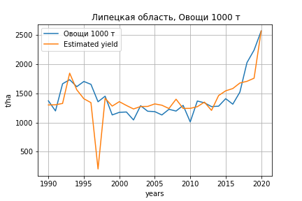
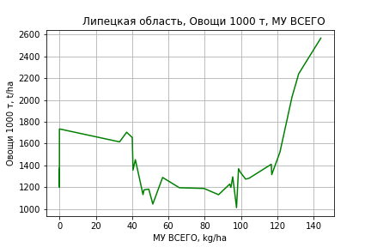
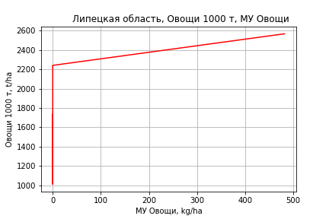
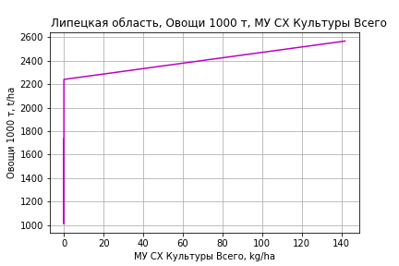
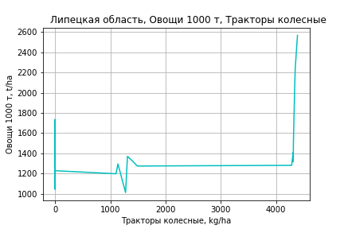
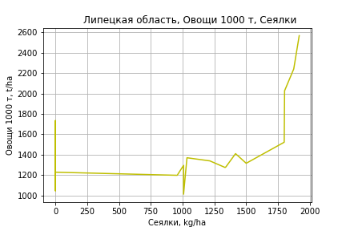
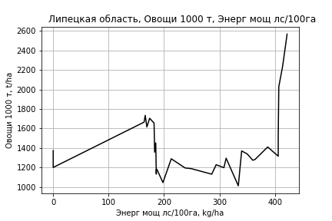
Овощи 1000 т
 |  | Iteration 1 |  | Iteration 2 |  | Iteration 3 |  | Iteration 4 |  | Iteration 5 |  | Iteration 6 |  | Iteration 7 |  | Iteration 8 |  | Iteration 9 |  | Iteration 10 |  | Iteration 11
 |  | beta | P_value | beta | P_value | beta | P_value | beta | P_value | beta | P_value | beta | P_value | beta | P_value | beta | P_value | beta | P_value | beta | P_value | beta | P_value
Parameters | Variables
МУ ВСЕГО | C1 | 28.977763718 | 0.10920087951 | 26.525594472 | 0.011450593823 | 22.641434155 | 0.013887530032 | 11.102923029 | 0.048217282429 | 5.2675506683 | 0.019298724827 | 5.198211056 | 0.017868609972 | 5.300264832 | 0.015152687633 | 5.2985722369 | 0.012801188631 | 5.2970816566 | 0.011675966766 | 5.2611286248 | 0.011967078192 | 5.059796679 | 0.012747376548
МУ Зерновые плюс зернобоб | C2 | -2.8431551342 | 0.86416028394
МУ Картофель | C3 | -0.90077775096 | 0.39767135126 | -0.91833068942 | 0.37209856343
МУ Овощи и бахчевые | C4 | 0.97722167537 | 0.44895842304 | 1.0508808657 | 0.3741038202 | 0.83349707343 | 0.46697602778 | 0.029457071861 | 0.9784216979 | 0.12026220893 | 0.91278510628 | 0.19727215561 | 0.85249822576 | -0.012104283828 | 0.99062547072
МУ Овощи | C5 | 10.168196188 | 0.045952467733 | 9.4910466105 | 0.0017111255061 | 8.4615826747 | 0.0016131939728 | 5.4061188746 | 0.0022491377573 | 3.9318250382 | 0.00042505907448 | 3.8982547733 | 0.00033366346892 | 3.8633222958 | 0.00031928023439 | 3.8605171499 | 0.00015843936157 | 4.1277508014 | 1.1530484008E-05 | 4.0657679187 | 1.1949744791E-05 | 4.0618963976 | 8.9929932127E-06
МУ Подсолнечник | C6 | -8.856393967 | 0.10200241792 | -9.1017903904 | 0.073094824066 | -7.9612349804 | 0.099140008713
МУ Сахарная свекла | C7 | -2.5402413956 | 0.072619447378 | -2.4918110082 | 0.063402308411 | -2.456874636 | 0.064693702396 | -1.3693439911 | 0.24311481102
МУ СХ Культуры Всего | C8 | 2.9923211262 | 0.045952467733 | 2.7930479268 | 0.0017111255061 | 2.4900948143 | 0.0016131939728 | 1.5909256097 | 0.0022491377573 | 1.1570668886 | 0.00042505907448 | 1.1471877507 | 0.00033366346892 | 1.1369077376 | 0.00031928023439 | 1.1360822325 | 0.00015843936157 | 1.2147243915 | 1.1530484008E-05 | 1.1964839203 | 1.1949744791E-05 | 1.1953445998 | 8.9929932127E-06
Тракторы | C9 | -0.18994891144 | 0.63395630911 | -0.18850433197 | 0.62610712344 | -0.15004736477 | 0.69446125934 | -0.22435107618 | 0.57462677145 | -0.16801152631 | 0.67468101875
Тракторы колесные | C10 | 0.012224352596 | 0.97407170047 | 0.0017172710442 | 0.99619385418 | 0.0072846217739 | 0.98376791039 | 0.12246351298 | 0.74080594978 | 0.12685904549 | 0.73453560201 | 0.035100030422 | 0.90597630343 | 0.26639667586 | 0.083658917332 | 0.26627057597 | 0.076210362501 | 0.2384884538 | 0.091644830473 | 0.12229045101 | 0.10484114915 | 0.091128875361 | 0.092087557494
Опрыскиватели | C11 | 0.35978779894 | 0.94502483069 | 0.09012081027 | 0.98509911506 | -0.61109065186 | 0.89738849313 | 0.46355590933 | 0.92518601405 | 0.26712352111 | 0.95726910077 | 0.79595320952 | 0.86630911713 | 2.8403789071 | 0.49367031179 | 2.8268873662 | 0.4683039653 | 0.33269629031 | 0.72297656662 | -0.37833415392 | 0.53879300197
Копатели картофеля | C12 | -0.14378487683 | 0.98563341768 | -0.28084242093 | 0.97093490115 | -0.2347803218 | 0.97557135786 | 0.70868016946 | 0.92975486715 | -0.75901147501 | 0.92467342532 | -3.6520711027 | 0.37248360794
Машины для мин удобр | C13 | -0.04141026457 | 0.99459371353 | 0.31325383711 | 0.95521701547 | 1.1753318264 | 0.8298826811 | -0.042242230388 | 0.99408463032 | 0.18936523407 | 0.97374879175 | -0.047271004392 | 0.99327798706 | -2.9476679818 | 0.52129365701 | -2.9403119108 | 0.50885313064
Посев компл для зерн | C14 | -1.8539544001 | 0.82356150126 | -1.6802868464 | 0.83375110319 | -3.0216206545 | 0.69980114583 | -1.1356399394 | 0.88904613794 | -1.8798277499 | 0.81878592857 | -4.1096088447 | 0.5048505715 | -5.7805651844 | 0.32569179127 | -5.7742358025 | 0.31317995619 | -5.603690459 | 0.32096571921
Сеялки | C15 | 0.45589448698 | 0.36015676316 | 0.44188479074 | 0.35361739165 | 0.41538673662 | 0.3788466881 | 0.44904969054 | 0.36502310634 | 0.61556251875 | 0.20412689593 | 0.5768408639 | 0.21479703155 | 0.30504675269 | 0.3750841544 | 0.30619983745 | 0.34198693355 | 0.32679307477 | 0.30299820006 | 0.19196957606 | 0.50026950963 | 0.033618055043 | 0.77758126248
Энерг мощ лс/100га | C16 | 3.2532398089 | 8.442842208E-08 | 3.2663320121 | 2.2281440987E-08 | 3.2767571365 | 1.1541746387E-08 | 3.2412729271 | 1.7731977266E-08 | 3.1945246053 | 1.5447394026E-08 | 3.2019838795 | 6.7720621136E-09 | 3.1856979317 | 4.4187479818E-09 | 3.185911701 | 1.8958626144E-09 | 3.1840378164 | 1.0178781633E-09 | 3.1858770555 | 6.794544898E-10 | 3.206187537 | 2.8557756039E-10

 | R2 |  | 0.976 |  | 0.976 |  | 0.975 |  | 0.97 |  | 0.968 |  | 0.968 |  | 0.966 |  | 0.966 |  | 0.966 |  | 0.964 |  | 0.964
 | R2 adj. |  | 0.953 |  | 0.956 |  | 0.956 |  | 0.952 |  | 0.95 |  | 0.952 |  | 0.953 |  | 0.955 |  | 0.956 |  | 0.956 |  | 0.957
 | F-statistic |  | 43.054384214 |  | 48.918098832 |  | 53.087018607 |  | 51.747818735 |  | 55.07746541 |  | 63.023645144 |  | 70.477137432 |  | 82.890173591 |  | 96.886189363 |  | 112.74081987 |  | 138.46858322
 | F value |  | 4.497460483E-10 |  | 6.3031045756E-11 |  | 1.250351684E-11 |  | 6.6349886967E-12 |  | 1.7147756013E-12 |  | 2.2711631499E-13 |  | 3.8830557956E-14 |  | 4.082390567E-15 |  | 4.9328953177E-16 |  | 7.2586750157E-17 |  | 7.0305487339E-18
 | P value |  | 8.4003518641E+17 |  | 4.3761221107E+17 |  | 7.9975573558E+17 |  | 5.3411616711E+17 |  | 7.8095593887E+17 |  | 6.3210607542E+17 |  | 5.5127551181E+17 |  | 1.1287084619E+18 |  | 6.6630307479E+17 |  | 6.4515900432E+17 |  | 3.2207047261E+17

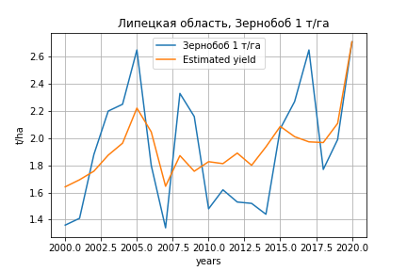
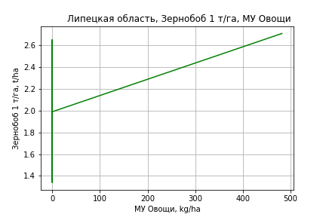
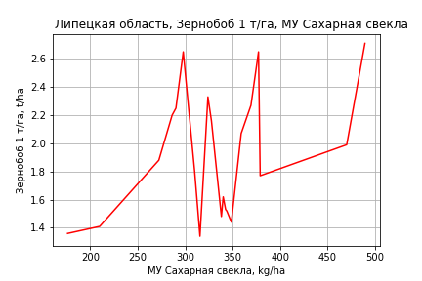
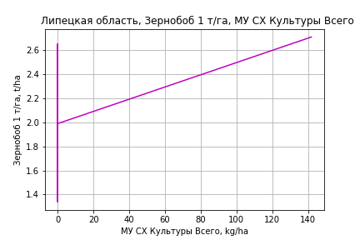
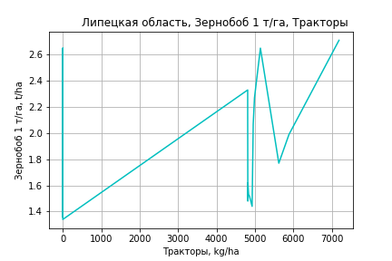
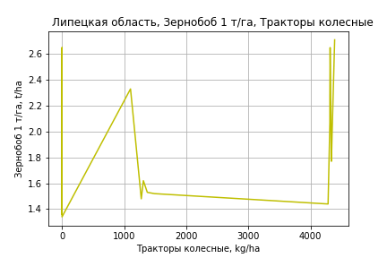
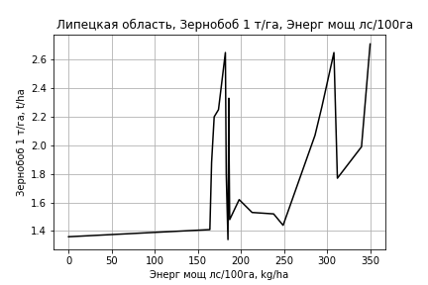
Зернобоб 1 т/га
Calculated on the basis of information in the (21) years: 2000.0-2020.0
 |  | Iteration 1 |  | Iteration 2 |  | Iteration 3 |  | Iteration 4 |  | Iteration 5 |  | Iteration 6 |  | Iteration 7 |  | Iteration 8 |  | Iteration 9 |  | Iteration 10 |  | Iteration 11
 |  | beta | P_value | beta | P_value | beta | P_value | beta | P_value | beta | P_value | beta | P_value | beta | P_value | beta | P_value | beta | P_value | beta | P_value | beta | P_value
Parameters | Variables
МУ ВСЕГО | C1 | -0.039654611345 | 0.39431959323
МУ Зерновые плюс зернобоб | C2 | 0.021519010993 | 0.57869834501 | -0.010372263758 | 0.39835935223
МУ Картофель | C3 | 0.0014867074184 | 0.32743329908 | 0.0013048147149 | 0.37089217624 | 0.00074158247556 | 0.55313333496 | 0.00085638008005 | 0.53701169931 | 0.00034293644116 | 0.78442944054 | 7.4090019766E-05 | 0.95144457252 | 7.9084262113E-05 | 0.94584449695 | 6.438961153E-05 | 0.95599467778 | -0.00040783284296 | 0.70452980132
МУ Овощи и бахчевые | C4 | -0.0034796662713 | 0.078335568488 | -0.0031143060452 | 0.088457010236 | -0.0025567870218 | 0.11158314075
МУ Овощи | C5 | -0.0074882260873 | 0.54488275447 | 0.0031763793588 | 0.018252563098 | 0.0030108344846 | 0.017443481009 | 0.0027720850295 | 0.034614836226 | 0.0026703628161 | 0.036445054819 | 0.0022713665693 | 0.049681865972 | 0.0022546995798 | 0.040864212397 | 0.0025358341157 | 0.019379209381 | 0.0026071951961 | 0.015917668452 | 0.002506246765 | 0.012895638802 | 0.0023967798733 | 0.013259752358
МУ Подсолнечник | C6 | 0.011856363596 | 0.35169184478 | 0.0036929982922 | 0.6409063493 | -0.00023771471986 | 0.96994783377 | -0.0057128345998 | 0.35859017908
МУ Сахарная свекла | C7 | 0.00436851966 | 0.049823404077 | 0.0036666867755 | 0.054810473473 | 0.0028631766173 | 0.059173646387 | 0.0035320343417 | 0.03181915564 | 0.0028105804064 | 0.037342928956 | 0.0028947970073 | 0.030607704758 | 0.0028948303365 | 0.023850344303 | 0.0026885833737 | 0.030356628705 | 0.0027183695031 | 0.028031619016 | 0.0024908011761 | 0.015628317264 | 0.0025480263538 | 0.011709459305
МУ СХ Культуры Всего | C8 | -0.0022036531067 | 0.54488275447 | 0.00093475252489 | 0.018252563098 | 0.00088603558283 | 0.017443481009 | 0.0008157758214 | 0.034614836226 | 0.00078584076484 | 0.036445054819 | 0.00066842319376 | 0.049681865972 | 0.00066351839217 | 0.040864212397 | 0.00074625133668 | 0.019379209381 | 0.00076725164633 | 0.015917668452 | 0.00073754430027 | 0.012895638802 | 0.00070533012121 | 0.013259752358
Тракторы | C9 | 5.8022733514E-05 | 0.91213098262 | 0.00017678419366 | 0.72447013556 | 0.00014756485278 | 0.76391993856 | 0.00040039446734 | 0.44877788065 | 0.00027769603105 | 0.58177713595 | 0.00041611138779 | 0.39227650189 | 0.00034095860958 | 0.15387689805 | 0.00029804245729 | 0.2007057983 | 0.00013104672915 | 0.40430110337 | 0.00014027104317 | 0.35249898111 | 4.1988951034E-05 | 0.34197865002
Тракторы колесные | C10 | 0.00036610708384 | 0.44275467738 | 0.00033745505288 | 0.46768615586 | 0.00026376591085 | 0.55355847359 | 2.2559462473E-06 | 0.9960830442 | 3.0318109896E-05 | 0.9469769402 | 0.00014365162473 | 0.74430845426 | 0.00021502597985 | 0.26455970896 | 0.00024959052944 | 0.192243711 | 9.5605605783E-05 | 0.37858863313 | 6.5766840341E-05 | 0.35862727744 | 8.3656495306E-05 | 0.20697657401
Опрыскиватели | C11 | -0.0040963565717 | 0.54085000832 | -0.0023361017134 | 0.7064055432 | -0.003168454275 | 0.60036200757 | -0.0066332342471 | 0.30577809567 | -0.0060183528087 | 0.3437850459
Копатели картофеля | C12 | 0.0042553734347 | 0.67424907978 | 0.0033757923302 | 0.73224164365 | 0.0034812659905 | 0.71973607353 | -0.0026648514748 | 0.79006758752 | -0.0012183698291 | 0.90121369 | -0.0017729407509 | 0.8560685331
Машины для мин удобр | C13 | 0.0047213721463 | 0.5537623471 | 0.0021446287007 | 0.76523215088 | 0.00317413246 | 0.64977545804 | 0.0065927800248 | 0.38354176496 | 0.0055480788878 | 0.45221836244 | -0.0011889971596 | 0.57975440249 | -0.0014659398885 | 0.31421906583
Посев компл для зерн | C14 | 0.002539767619 | 0.82948436842 | -0.0020233186432 | 0.84572172244 | -0.00083651142146 | 0.9341656914 | -0.0031398343251 | 0.77886887221 | 8.4808486092E-05 | 0.9935884384 | -0.0037899411818 | 0.6982083165 | -0.0029961214631 | 0.71982184962 | -0.0073399646402 | 0.31746560058
Сеялки | C15 | -0.00046363409492 | 0.51406849089 | -0.00019169756103 | 0.75580178574 | -0.00032654814305 | 0.58016649295 | 9.4876928106E-05 | 0.87249228443 | 2.0515542567E-05 | 0.97187730176 | -0.00019958277285 | 0.70963861619 | -0.00021200590492 | 0.67706230978 | -0.00024619320839 | 0.62902523846 | -0.00026832028585 | 0.5989112973 | -0.00032565718545 | 0.49202850774
Энерг мощ лс/100га | C16 | 0.0033396619149 | 0.056586286431 | 0.0025977832453 | 0.058574614409 | 0.0026064252231 | 0.051078924203 | 0.0025930059296 | 0.071228421604 | 0.0029138297611 | 0.038082249934 | 0.0030158399806 | 0.030470570829 | 0.0030130788386 | 0.023831422886 | 0.003229190376 | 0.014897079954 | 0.0035310057984 | 0.0069513229495 | 0.0034763918084 | 0.0056184937134 | 0.0034091658782 | 0.0052314353663

 | R2 |  | 0.99 |  | 0.988 |  | 0.987 |  | 0.982 |  | 0.98 |  | 0.978 |  | 0.978 |  | 0.976 |  | 0.974 |  | 0.973 |  | 0.972
 | R2 adj. |  | 0.964 |  | 0.965 |  | 0.965 |  | 0.957 |  | 0.957 |  | 0.957 |  | 0.961 |  | 0.96 |  | 0.96 |  | 0.963 |  | 0.964
 | F-statistic |  | 38.287919907 |  | 41.911044959 |  | 46.176465503 |  | 39.995353252 |  | 43.826768525 |  | 48.165318775 |  | 58.195606492 |  | 64.816669687 |  | 73.497526751 |  | 90.872703318 |  | 112.49110041
 | F value |  | 0.00010606274591 |  | 2.2782620591E-05 |  | 4.629910692E-06 |  | 2.6049894698E-06 |  | 5.7903728885E-07 |  | 1.2603104527E-07 |  | 1.5965140587E-08 |  | 3.1683524517E-09 |  | 5.8419102541E-10 |  | 6.2122715427E-11 |  | 6.9785388477E-12
 | P value |  | 7.2673652429E+17 |  | 4.4391854902E+17 |  | 1.5173985971E+18 |  | 8.7574332872E+17 |  | 8.1393021854E+17 |  | 4.4817917172E+17 |  | 7.1596109381E+17 |  | 1.5893582873E+18 |  | 1.562777329E+18 |  | 1.5393616856E+17 |  | 1.2800118265E+18

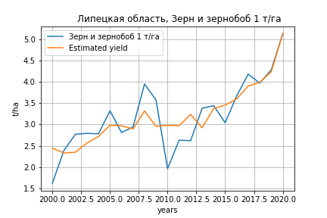
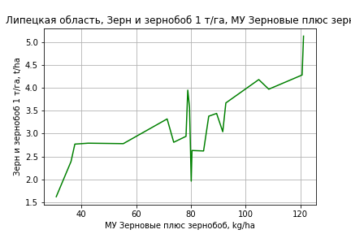
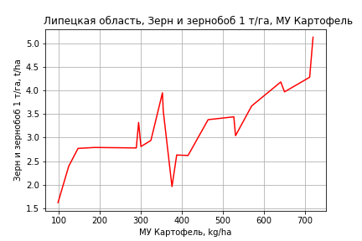
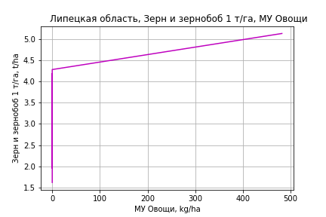
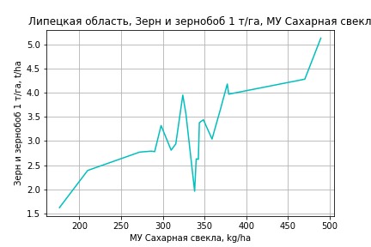
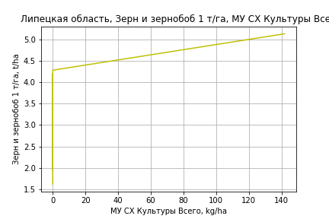
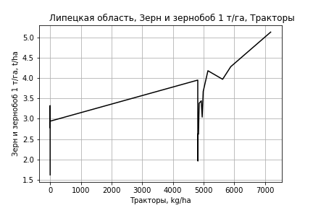
Зерн и зернобоб 1 т/га
Calculated on the basis of information in the (21) years: 2000.0-2020.0
 |  | Iteration 1 |  | Iteration 2 |  | Iteration 3 |  | Iteration 4 |  | Iteration 5 |  | Iteration 6 |  | Iteration 7 |  | Iteration 8 |  | Iteration 9
 |  | beta | P_value | beta | P_value | beta | P_value | beta | P_value | beta | P_value | beta | P_value | beta | P_value | beta | P_value | beta | P_value
Parameters | Variables
МУ ВСЕГО | C1 | -0.080650452222 | 0.11940531753
МУ Зерновые плюс зернобоб | C2 | 0.08749255851 | 0.059336672471 | 0.022631357167 | 0.14546452402 | 0.024873928169 | 0.072390076646 | 0.0099308704806 | 0.49177804684 | 0.010524035688 | 0.47400092912 | 0.011065474801 | 0.41898582161 | 0.014471753838 | 0.28430806491 | 0.01868511281 | 0.13173984273 | 0.015526228174 | 0.17097205954
МУ Картофель | C3 | 0.0030870100211 | 0.074750618584 | 0.0027170724956 | 0.14052839001 | 0.0026247991193 | 0.12530154618 | 0.0021720440621 | 0.3014402708 | 0.0016899103209 | 0.41371339581 | 0.0016531539893 | 0.39837974047 | 0.0013600502313 | 0.48275727627 | 0.00057045332157 | 0.72273063022 | 0.00044099001241 | 0.77928169375
МУ Овощи и бахчевые | C4 | -0.0015206948339 | 0.40221780671 | -0.00077761688011 | 0.6925117682
МУ Овощи | C5 | -0.01778290828 | 0.18879203014 | 0.0039070093062 | 0.016277804848 | 0.0038098601499 | 0.01087869932 | 0.0037157514398 | 0.035225892818 | 0.0030617415961 | 0.057591967594 | 0.0030330567771 | 0.046730374973 | 0.0033802257069 | 0.025638061537 | 0.0033686020903 | 0.023119182693 | 0.0033637537351 | 0.020750605102
МУ Подсолнечник | C6 | 0.00044959497982 | 0.97149908994 | -0.016153243406 | 0.11842636466 | -0.018410164644 | 0.027699390078
МУ Сахарная свекла | C7 | 0.0033317409841 | 0.11902438329 | 0.0019043372698 | 0.35151137188 | 0.0019025033929 | 0.32301871701 | 0.0014431977213 | 0.5523167837 | 0.0015052252466 | 0.54249790087 | 0.0014375091406 | 0.53585571045 | 0.00072581290016 | 0.74392804485 | 0.00024796659883 | 0.90591745015 | 0.0008864823999 | 0.64212057207
МУ СХ Культуры Всего | C8 | -0.0052331968374 | 0.18879203014 | 0.0011497640556 | 0.016277804848 | 0.0011211747692 | 0.01087869932 | 0.0010934802326 | 0.035225892818 | 0.00090101664954 | 0.057591967594 | 0.0008925752123 | 0.046730374973 | 0.00099474091641 | 0.025638061537 | 0.00099132029067 | 0.023119182693 | 0.0009898935051 | 0.020750605102
Тракторы | C9 | 0.00022323844739 | 0.68166697847 | 0.00046477821143 | 0.44711555652 | 0.00052343620342 | 0.35183345751 | 0.00033423366668 | 0.63591917404 | 0.00054971200182 | 0.43250312649 | 0.00044742135757 | 0.18238906981 | 0.00036943476331 | 0.25452760205 | 0.00019032454946 | 0.37885529252 | 3.5927323345E-05 | 0.6278881689
Тракторы колесные | C10 | 4.8067240777E-05 | 0.91984486431 | -1.0205912737E-05 | 0.98507623611 | -9.3344377481E-05 | 0.84441060964 | 1.730542848E-06 | 0.99774971195 | 0.00018468050099 | 0.76041286479 | 0.00027410196269 | 0.34546392046 | 0.00029098869173 | 0.31908112638 | 0.00010128248377 | 0.49905968786 | 0.00015817683625 | 0.22589042079
Опрыскиватели | C11 | -0.013914932172 | 0.075917872876 | -0.010334885728 | 0.19057128211 | -0.01140527184 | 0.10727027 | -0.0097374328562 | 0.26187995231
Копатели картофеля | C12 | 0.00019566477098 | 0.98487957699 | -0.0015932473236 | 0.89238291479 | -0.0031499526569 | 0.76400300218 | -0.0015695893998 | 0.90767938056 | -0.0023434106951 | 0.86491458985
Машины для мин удобр | C13 | 0.016291805595 | 0.079937388153 | 0.011051166055 | 0.22352677029 | 0.012152322211 | 0.13986787063 | 0.0090974781133 | 0.36449213573 | -0.0018012564828 | 0.54280310395 | -0.0021482826073 | 0.29693077029
Посев компл для зерн | C14 | 0.0055363130348 | 0.65019443199 | -0.0037441957912 | 0.76421250016 | -0.0040795360858 | 0.72832625348 | 0.0016532174755 | 0.91159198014 | -0.0044230043023 | 0.75600941911 | -0.0032480869268 | 0.78389193172 | -0.0084684979203 | 0.44049025749
Сеялки | C15 | -0.00069563871569 | 0.35059767079 | -0.00014256799604 | 0.84657474403 | -6.3420505375E-05 | 0.92434443416 | 7.4930240131E-05 | 0.9307636115 | -0.00029572811966 | 0.71802995773 | -0.00032463914019 | 0.67084428668 | -0.00045052793066 | 0.5543496048 | -0.00056553203021 | 0.4439606867
Энерг мощ лс/100га | C16 | 0.004632533158 | 0.019085267551 | 0.0031236834134 | 0.057866492891 | 0.0031221032165 | 0.043734809754 | 0.0039178965801 | 0.041865465649 | 0.0040921847199 | 0.035229745568 | 0.0040971449138 | 0.026898900095 | 0.004450367418 | 0.015850151468 | 0.0047855046005 | 0.0073191505135 | 0.0047434118686 | 0.0065273557243

 | R2 |  | 0.996 |  | 0.994 |  | 0.994 |  | 0.988 |  | 0.986 |  | 0.986 |  | 0.985 |  | 0.984 |  | 0.983
 | R2 adj. |  | 0.986 |  | 0.982 |  | 0.984 |  | 0.972 |  | 0.971 |  | 0.974 |  | 0.973 |  | 0.974 |  | 0.975
 | F-statistic |  | 101.98727371 |  | 82.11398055 |  | 98.653639947 |  | 62.881435097 |  | 65.62711644 |  | 79.164257021 |  | 86.39484029 |  | 99.908375993 |  | 117.24612471
 | F value |  | 5.9049419001E-06 |  | 2.2687150102E-06 |  | 2.3570433998E-07 |  | 3.6018299793E-07 |  | 8.159781174E-08 |  | 8.860123452E-09 |  | 1.5930621386E-09 |  | 2.0580142435E-10 |  | 2.4343384187E-11
 | P value |  | 7.2673652429E+17 |  | 4.4391854902E+17 |  | 1.5958393718E+18 |  | 1.3203015473E+18 |  | 3.4513082086E+17 |  | 1.2717160466E+19 |  | 4.513001387E+20 |  | 1.3985712035E+19 |  | 7.0907022814E+17

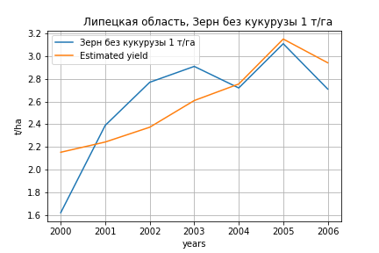
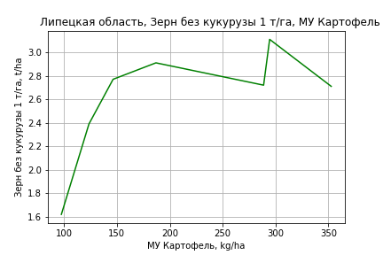
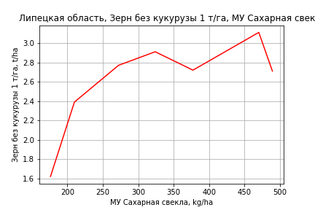




Зерн без кукурузы 1 т/га
Calculated on the basis of information in the (7) years: 2000.0-2006.0
 |  | Iteration 1 |  | Iteration 2 |  | Iteration 3 |  | Iteration 4 |  | Iteration 5 |  | Iteration 6
 |  | beta | P_value | beta | P_value | beta | P_value | beta | P_value | beta | P_value | beta | P_value
Parameters | Variables
МУ ВСЕГО | C1 | 0.15725078189 | 0.13210199287 | -0.13180672721 | 0.30170406202
МУ Зерновые плюс зернобоб | C2 | -0.1790111234 | 0.06588191002
МУ Картофель | C3 | -0.0037020674794 | 0.10972974957 | 0.0019744375845 | 0.38335402388 | 0.00045179873376 | 0.79557726446 | 0.00045179873376 | 0.79557726446 | 0.00045179873376 | 0.79557726446 | 0.0001761617089 | 0.92965830073
МУ Овощи и бахчевые | C4 | 1.9543255941E-15 | 0.10459740731 | 3.275507556E-16 | 0.31716865495 | -8.2542831141E-18 | 0.18756555632
МУ Овощи | C5 | -2.122134616E-16 | 0.11037404024 | 3.716370364E-16 | 0.31747431336 | 4.8274791354E-19 | 0.3166037294 | -8.9895797136E-18 | 0.19626233716
МУ Подсолнечник | C6 | -0.02917324878 | 0.23364399035 | 0.053814237231 | 0.38755826952 | -0.013213500709 | 0.20649434411 | -0.013213500709 | 0.20649434411 | -0.013213500709 | 0.20649434411
МУ Сахарная свекла | C7 | 0.010860533109 | 0.076726155133 | 0.016753755201 | 0.17026067429 | 0.0059480099398 | 0.038116051573 | 0.0059480099398 | 0.038116051573 | 0.0059480099398 | 0.038116051573 | 0.0039960448673 | 0.042793370544
МУ СХ Культуры Всего | C8 | 0 |  | 0 |  | 0 |  | 0 |  | 0 |  | 0
Тракторы | C9 | 0 |  | 0 |  | 0 |  | 0 |  | 0 |  | 0
Тракторы колесные | C10 | 0 |  | 0 |  | 0 |  | 0 |  | 0 |  | 0
Опрыскиватели | C11 | 0 |  | 0 |  | 0 |  | 0 |  | 0 |  | 0
Копатели картофеля | C12 | 0 |  | 0 |  | 0 |  | 0 |  | 0 |  | 0
Машины для мин удобр | C13 | 0 |  | 0 |  | 0 |  | 0 |  | 0 |  | 0
Посев компл для зерн | C14 | 0 |  | 0 |  | 0 |  | 0 |  | 0 |  | 0
Сеялки | C15 | 0 |  | 0 |  | 0 |  | 0 |  | 0 |  | 0
Энерг мощ лс/100га | C16 | 0.0012177267912 | 0.39008040386 | 0.0080180246544 | 0.13649517585 | 0.0036334690784 | 0.041691703684 | 0.0036334690784 | 0.041691703684 | 0.0036334690784 | 0.041691703684 | 0.0040666574627 | 0.02842763319

 | R2 |  | 1 |  | 0.997 |  | 0.993 |  | 0.993 |  | 0.993 |  | 0.988
 | R2 adj. |  | 1 |  | 0.988 |  | 0.984 |  | 0.984 |  | 0.984 |  | 0.978
 | F-statistic |  | 4546.0266631 |  | 116.03413903 |  | 111.11034036 |  | 111.11034036 |  | 111.11034036 |  | 105.55892552
 | F value |  | 0.011352488804 |  | 0.0085664300894 |  | 0.0013669954332 |  | 0.0013669954332 |  | 0.0013669954332 |  | 0.00029051761346
 | P value |  | 3.2889451399E+17 |  | 2.8549142687E+17 |  | inf |  | inf |  | inf |  | inf








Картофель 1 т/га
Calculated on the basis of information in the (7) years: 2000.0-2006.0
 |  | Iteration 1 |  | Iteration 2 |  | Iteration 3 |  | Iteration 4 |  | Iteration 5 |  | Iteration 6
 |  | beta | P_value | beta | P_value | beta | P_value | beta | P_value | beta | P_value | beta | P_value
Parameters | Variables
МУ ВСЕГО | C1 | 0.15725078189 | 0.13210199287 | -0.13180672721 | 0.30170406202
МУ Зерновые плюс зернобоб | C2 | -0.1790111234 | 0.06588191002
МУ Картофель | C3 | -0.0037020674794 | 0.10972974957 | 0.0019744375845 | 0.38335402388 | 0.00045179873376 | 0.79557726446 | 0.00045179873376 | 0.79557726446 | 0.00045179873376 | 0.79557726446 | 0.0001761617089 | 0.92965830073
МУ Овощи и бахчевые | C4 | 1.9543255941E-15 | 0.10459740731 | 3.275507556E-16 | 0.31716865495 | -8.2542831141E-18 | 0.18756555632
МУ Овощи | C5 | -2.122134616E-16 | 0.11037404024 | 3.716370364E-16 | 0.31747431336 | 4.8274791354E-19 | 0.3166037294 | -8.9895797136E-18 | 0.19626233716
МУ Подсолнечник | C6 | -0.02917324878 | 0.23364399035 | 0.053814237231 | 0.38755826952 | -0.013213500709 | 0.20649434411 | -0.013213500709 | 0.20649434411 | -0.013213500709 | 0.20649434411
МУ Сахарная свекла | C7 | 0.010860533109 | 0.076726155133 | 0.016753755201 | 0.17026067429 | 0.0059480099398 | 0.038116051573 | 0.0059480099398 | 0.038116051573 | 0.0059480099398 | 0.038116051573 | 0.0039960448673 | 0.042793370544
МУ СХ Культуры Всего | C8 | 0 |  | 0 |  | 0 |  | 0 |  | 0 |  | 0
Тракторы | C9 | 0 |  | 0 |  | 0 |  | 0 |  | 0 |  | 0
Тракторы колесные | C10 | 0 |  | 0 |  | 0 |  | 0 |  | 0 |  | 0
Опрыскиватели | C11 | 0 |  | 0 |  | 0 |  | 0 |  | 0 |  | 0
Копатели картофеля | C12 | 0 |  | 0 |  | 0 |  | 0 |  | 0 |  | 0
Машины для мин удобр | C13 | 0 |  | 0 |  | 0 |  | 0 |  | 0 |  | 0
Посев компл для зерн | C14 | 0 |  | 0 |  | 0 |  | 0 |  | 0 |  | 0
Сеялки | C15 | 0 |  | 0 |  | 0 |  | 0 |  | 0 |  | 0
Энерг мощ лс/100га | C16 | 0.0012177267912 | 0.39008040386 | 0.0080180246544 | 0.13649517585 | 0.0036334690784 | 0.041691703684 | 0.0036334690784 | 0.041691703684 | 0.0036334690784 | 0.041691703684 | 0.0040666574627 | 0.02842763319

 | R2 |  | 1 |  | 0.997 |  | 0.993 |  | 0.993 |  | 0.993 |  | 0.988
 | R2 adj. |  | 1 |  | 0.988 |  | 0.984 |  | 0.984 |  | 0.984 |  | 0.978
 | F-statistic |  | 4546.0266631 |  | 116.03413903 |  | 111.11034036 |  | 111.11034036 |  | 111.11034036 |  | 105.55892552
 | F value |  | 0.011352488804 |  | 0.0085664300894 |  | 0.0013669954332 |  | 0.0013669954332 |  | 0.0013669954332 |  | 0.00029051761346
 | P value |  | 3.2889451399E+17 |  | 2.8549142687E+17 |  | inf |  | inf |  | inf |  | inf







Кукуруза на зер 1 т/га
Calculated on the basis of information in the (21) years: 2000.0-2020.0
 |  | Iteration 1 |  | Iteration 2 |  | Iteration 3 |  | Iteration 4 |  | Iteration 5 |  | Iteration 6 |  | Iteration 7 |  | Iteration 8 |  | Iteration 9 |  | Iteration 10 |  | Iteration 11 |  | Iteration 12
 |  | beta | P_value | beta | P_value | beta | P_value | beta | P_value | beta | P_value | beta | P_value | beta | P_value | beta | P_value | beta | P_value | beta | P_value | beta | P_value | beta | P_value
Parameters | Variables
МУ ВСЕГО | C1 | 0.13479127253 | 0.36170626058 | 0.10213032489 | 0.039471895007 | 0.098907837521 | 0.017943869779 | 0.051680006515 | 0.053723017238 | 0.050307884316 | 0.046208944352 | 0.048750311818 | 0.040636240807 | 0.044334457152 | 0.06730077644 | 0.049721818368 | 0.051786459045 | 0.052238198896 | 0.022358394533 | 0.036926049756 | 0.057450556684 | 0.036768551441 | 0.022948229258 | 0.023351106167 | 0.030554590378
МУ Зерновые плюс зернобоб | C2 | -0.029224961013 | 0.80923400933
МУ Картофель | C3 | -0.00067589583582 | 0.88310486492 | -0.00068671657752 | 0.87173120355
МУ Овощи и бахчевые | C4 | 0.0035901314656 | 0.51467047452 | 0.0034482124221 | 0.49566427767 | 0.0033132002297 | 0.47627640277 | -0.001673245645 | 0.67760241565
МУ Овощи | C5 | 0.038476480029 | 0.33692922648 | 0.029645518395 | 0.028616934388 | 0.028765796196 | 0.011598416668 | 0.016697110371 | 0.030401251336 | 0.016109141989 | 0.024649106817 | 0.015711381205 | 0.020428186662 | 0.01369411022 | 0.041206223901 | 0.013101105706 | 0.060313199249 | 0.013771461859 | 0.027885676482 | 0.0089535632385 | 0.074041274237 | 0.0089240514842 | 0.047492122077 | 0.0060622171543 | 0.10136354737
МУ Подсолнечник | C6 | -0.052810015015 | 0.20448030077 | -0.047207417915 | 0.1316730348 | -0.046566938289 | 0.10732722015
МУ Сахарная свекла | C7 | 0.0017894013502 | 0.76154038763 | 0.0021382944762 | 0.68661415193 | 0.0023133485329 | 0.6331275647 | 0.0035750948159 | 0.50615574379 | 0.00369767793 | 0.47145296916 | 0.0039821800472 | 0.4164319893 | 0.0049871204169 | 0.33300464165 | 0.0036131099879 | 0.4987078781 | 0.0031299378156 | 0.51414583363 | 0.005988254795 | 0.19175577347 | 0.005997701765 | 0.17288125101 | 0.0077595649513 | 0.069990016125
МУ СХ Культуры Всего | C8 | 0.011322950691 | 0.33692922648 | 0.0087241541519 | 0.028616934388 | 0.0084652673965 | 0.011598416668 | 0.0049136656283 | 0.030401251336 | 0.0047406368847 | 0.024649106817 | 0.0046235828885 | 0.020428186662 | 0.0040299355519 | 0.041206223901 | 0.0038554247634 | 0.060313199249 | 0.0040526987774 | 0.027885676482 | 0.0026348760329 | 0.074041274237 | 0.0026261912432 | 0.047492122077 | 0.0017840037827 | 0.10136354737
Тракторы | C9 | 3.8621246034E-05 | 0.98144005925 | -6.7528281161E-05 | 0.9636464273 | -2.9184275704E-05 | 0.9829373525 | -0.00070309302005 | 0.63276884739 | -0.00059175351439 | 0.66809283543
Тракторы колесные | C10 | -0.001718555752 | 0.2679733176 | -0.0017159730907 | 0.23164620958 | -0.0017139370578 | 0.20031812942 | -0.001054306426 | 0.4428682918 | -0.0012121249946 | 0.33956451219 | -0.0015093195653 | 0.14671035109
Опрыскиватели | C11 | -0.03879374984 | 0.099994743326 | -0.040480945571 | 0.054006333471 | -0.041052963348 | 0.034129344293 | -0.03416748042 | 0.082871968383 | -0.036319175152 | 0.047534084797 | -0.034098188697 | 0.040711974575 | -0.021795297739 | 0.12317775652
Копатели картофеля | C12 | -0.017177429868 | 0.59301458571 | -0.016422894475 | 0.57852020661 | -0.016573325045 | 0.54784787988 | -0.0057283109554 | 0.84683305389 | -0.0091002796151 | 0.73905703328 | -0.01916069722 | 0.1736971204 | -0.0020976673378 | 0.79209436861 | -0.0021332001921 | 0.80094757368
Машины для мин удобр | C13 | 0.050475446717 | 0.078083587884 | 0.052891359068 | 0.03492908002 | 0.053590191792 | 0.020421900397 | 0.045658742614 | 0.050466402624 | 0.047569333382 | 0.030673193427 | 0.046456844529 | 0.02587749689 | 0.030005037572 | 0.076960337071 | 0.0054062671635 | 0.28217171952 | 0.0047606210095 | 0.25085788907 | -3.6288087613E-05 | 0.98726557225
Посев компл для зерн | C14 | -0.011903461355 | 0.74993039192 | -0.0078066634405 | 0.79928517273 | -0.0089571789408 | 0.74809908916 | 0.0049775211796 | 0.86716615921 | 0.004958693805 | 0.86158945373 | -0.0031276073076 | 0.87878444158 | -0.023121926641 | 0.18167874309 | -0.022148191037 | 0.22432677692 | -0.019526608336 | 0.17240513714
Сеялки | C15 | 0.0013674707519 | 0.54141076802 | 0.0011050347203 | 0.53906874793 | 0.00110485436 | 0.51044651564 | 0.00068064804884 | 0.71063250007 | 0.00092522085296 | 0.57903267144 | 0.00078510227252 | 0.61642360354 | 0.00020250176344 | 0.89903813062 | -0.00057969359414 | 0.72074838862 | -0.00091385546626 | 0.31722391315 | -0.00065142391914 | 0.47652153373 | -0.00066275311273 | 0.23566881258
Энерг мощ лс/100га | C16 | -0.0032795961129 | 0.49152705475 | -0.0026660937713 | 0.47103570489 | -0.0027603200143 | 0.4186525036 | -0.00079483398383 | 0.82123873358 | -0.00063744632849 | 0.84867512283 | -0.00062711463446 | 0.84504720907 | -0.00078445406579 | 0.81690910835 | -0.00043890812612 | 0.90277659197 | -0.00046751002332 | 0.89266675873 | -0.00030184800201 | 0.93278647789 | -0.00028089605602 | 0.93049403578 | 0.00026903496175 | 0.9336920809

 | R2 |  | 0.984 |  | 0.984 |  | 0.984 |  | 0.978 |  | 0.977 |  | 0.977 |  | 0.972 |  | 0.965 |  | 0.965 |  | 0.96 |  | 0.96 |  | 0.956
 | R2 adj. |  | 0.945 |  | 0.953 |  | 0.958 |  | 0.948 |  | 0.952 |  | 0.956 |  | 0.95 |  | 0.944 |  | 0.947 |  | 0.944 |  | 0.947 |  | 0.946
 | F-statistic |  | 25.262348904 |  | 31.241202522 |  | 38.294802165 |  | 32.857150873 |  | 39.008368886 |  | 46.275760356 |  | 45.673043353 |  | 44.984737692 |  | 55.075090931 |  | 59.662074064 |  | 76.36605772 |  | 92.264645589
 | F value |  | 0.00035417747142 |  | 6.1659872733E-05 |  | 9.568887736E-06 |  | 6.0977220597E-06 |  | 1.0141696885E-06 |  | 1.5579833549E-07 |  | 6.4664118792E-08 |  | 3.0870941689E-08 |  | 4.0608346111E-09 |  | 1.2818780586E-09 |  | 1.3703913571E-10 |  | 2.7072597961E-11
 | P value |  | 7.2673652429E+17 |  | 4.8150676871E+17 |  | 3.4413329212E+17 |  | 5.4791879097E+17 |  | 2.8811049339E+17 |  | 8.0018917519E+17 |  | 6.9215091868E+18 |  | 4.2176051318E+17 |  | 2.345599533E+18 |  | 1.6820012843E+17 |  | 5.1483306017E+18 |  | 2.3342832939E+18




Кукуруза на силос 1 т/га
Calculated on the basis of information in the (14) years: 2007.0-2020.0
 |  | Iteration 1 |  | Iteration 2 |  | Iteration 3 |  | Iteration 4 |  | Iteration 5 |  | Iteration 6 |  | Iteration 7 |  | Iteration 8 |  | Iteration 9 |  | Iteration 10 |  | Iteration 11 |  | Iteration 12 |  | Iteration 13 |  | Iteration 14 |  | Iteration 15
 |  | beta | P_value | beta | P_value | beta | P_value | beta | P_value | beta | P_value | beta | P_value | beta | P_value | beta | P_value | beta | P_value | beta | P_value | beta | P_value | beta | P_value | beta | P_value | beta | P_value | beta | P_value
Parameters | Variables
МУ ВСЕГО | C1 | 0.25987650531 |  | -0.69798957057
МУ Зерновые плюс зернобоб | C2 | 0.32552773396 |  | 1.1007935682 |  | 0.49838620912 | 0.03771019177 | 0.53898438625 | 0.016057195863 | 0.53898438625 | 0.016057195863 | 0.33948873263 | 0.066126783402 | 0.25794166294 | 0.049201006351 | 0.2436278261 | 0.037389842965 | 0.20236391876 | 0.062465446059 | 0.21120780305 | 0.1121836535 | 0.20258225255 | 0.10940544569 | 0.059602958841 | 0.46232419514 | 0.084231642583 | 0.27373486127 | 0.082321736862 | 0.25689993847 | 0.088085109995 | 0.20487673725
МУ Картофель | C3 | -0.0067723254724
МУ Овощи и бахчевые | C4 | -0.0008815573579 |  | -0.021801665287 |  | -0.0085816895859 | 0.17900896581
МУ Овощи | C5 | 0.03239910952 |  | -0.26462894315 |  | -0.04890020804 | 0.057685612329 | -0.049187837838 | 0.049094838849
МУ Подсолнечник | C6 | -0.13502375016 |  | 0.061354047031 |  | -0.076269042717 | 0.12337060231 | -0.11193963205 | 0.056005958234 | -0.11193963205 | 0.056005958234
МУ Сахарная свекла | C7 | 0.019249052487 |  | 0.12191280284 |  | 0.054484173903 | 0.067185452418 | 0.048298701615 | 0.074574002293 | 0.048298701615 | 0.074574002293 | 0.032751851821 | 0.39751635247 | 0.014559119461 | 0.63905899512 | 0.018045697822 | 0.53581586061 | 0.027402841784 | 0.37500227599 | 0.0060535451748 | 0.87051894613 | 0.005961686237 | 0.86825272365 | 0.046082971537 | 0.12230793102 | 0.045201942232 | 0.12330460559 | 0.042964330572 | 0.090738866836 | 0.036363569075 | 0.071862001009
МУ СХ Культуры Всего | C8 | 0.009534487543 |  | -0.077875639156 |  | -0.014390470334 | 0.057685612329 | -0.01447511472 | 0.049094838849 | -0.1816201383 | 0.049094838849 | -0.091912776137 | 0.37150051107
Тракторы | C9 | -0.0025659188763 |  | -0.0055872749061 |  | -0.0030611444777 | 0.12816355206 | -0.0022728795407 | 0.26494326862 | -0.0022728795407 | 0.26494326862 | -0.0030288130099 | 0.46629377145 | -0.0028054175886 | 0.48805077817
Тракторы колесные | C10 | -0.0026094989208 |  | 0.00050159139386 |  | -0.0015076948779 | 0.24558259484 | -0.0026137352685 | 0.18852871093 | -0.0026137352685 | 0.18852871093 | -0.0021552247946 | 0.55822144048 | -0.0025377938453 | 0.48493772978 | -0.0038605549583 | 0.21062412375
Опрыскиватели | C11 | -0.13124811846 |  | -0.18074593987 |  | -0.1461183634 | 0.035688149505 | -0.15881298535 | 0.01356735564 | -0.15881298535 | 0.01356735564 | -0.13969548806 | 0.05238549935 | -0.13482897902 | 0.040222937155 | -0.12363533512 | 0.029007287306 | -0.093720705436 | 0.048774893836
Копатели картофеля | C12 | 0.05828727491 |  | 0.11080155321 |  | 0.07148150218 | 0.11329813152 | 0.053998461664 | 0.21497850231 | 0.053998461664 | 0.21497850231 | 0.042123525992 | 0.60996046767 | 0.022734042378 | 0.77026209092 | -0.025108712434 | 0.5085435935 | 0.013510468046 | 0.60511294192 | 0.011764071782 | 0.72822543023 | 0.024368486314 | 0.3939219636 | -0.014012506598 | 0.36954090018
Машины для мин удобр | C13 | 0.16576196484 |  | 0.21504029685 |  | 0.17929070169 | 0.034100264814 | 0.19493526013 | 0.012078329961 | 0.19493526013 | 0.012078329961 | 0.17156720304 | 0.044790278224 | 0.17419297563 | 0.028790045038 | 0.16734901553 | 0.019157989587 | 0.12555065336 | 0.026548768277 | 0.024849217759 | 0.1980645522 | 0.014070014331 | 0.18199918962 | 0.0020040539281 | 0.77424232995 | -0.0011403064717 | 0.84996736201
Посев компл для зерн | C14 | 0.021083315579 |  | 0.10152518697 |  | 0.029594875869 | 0.25328015012 | 0.023719663613 | 0.52881336085 | 0.023719663613 | 0.52881336085 | 0.045805625844 | 0.59156379946 | 0.041871757504 | 0.61704860853 | 0.0022854503949 | 0.9684162284 | -0.049716888902 | 0.30936009435 | -0.043963880621 | 0.4785369662
Сеялки | C15 | -0.0060212070849 |  | -0.0077069044389 |  | -0.0057154332016 | 0.09596557883 | -0.0055229464804 | 0.12946448459 | -0.0055229464804 | 0.12946448459 | -0.0041271955185 | 0.49999496564 | -0.0041396983029 | 0.49070824753 | -0.0044476303429 | 0.43263924611 | -0.004659325099 | 0.44144093098 | -0.0091036837818 | 0.23696422721 | -0.010704971099 | 0.13921904311
Энерг мощ лс/100га | C16 | -0.12472180694 |  | -0.22212637229 |  | -0.15518716914 | 0.046393171692 | -0.15316083744 | 0.033653891942 | -0.15316083744 | 0.033653891942 | -0.085246219 | 0.23797892224 | -0.027732920871 | 0.21924936539 | -0.028233741643 | 0.18212344973 | -0.026025388614 | 0.23472626609 | 4.987051432E-05 | 0.99824162344 | 0.0022724153129 | 0.91662097434 | -0.0016347080402 | 0.94436501368 | -0.01040237485 | 0.62604707871 | -0.0097165459879 | 0.62767931794

 | R2 |  | 1 |  | 1 |  | 1 |  | 1 |  | 1 |  | 0.996 |  | 0.994 |  | 0.993 |  | 0.99 |  | 0.98 |  | 0.978 |  | 0.971 |  | 0.968 |  | 0.968 |  | 0.968
 | R2 adj. |  |  |  |  |  | 0.999 |  | 0.997 |  | 0.997 |  | 0.979 |  | 0.979 |  | 0.98 |  | 0.977 |  | 0.96 |  | 0.962 |  | 0.955 |  | 0.956 |  | 0.96 |  | 0.962
 | F-statistic |  |  |  |  |  | 2046.6886265 |  | 341.31959707 |  | 341.31959707 |  | 60.566294234 |  | 64.906965903 |  | 78.628011791 |  | 74.949698589 |  | 49.144049769 |  | 60.570591377 |  | 60.705123298 |  | 76.482640367 |  | 111.73965128 |  | 178.66822043
 | F value |  |  |  |  |  | 0.017299456187 |  | 0.0029248047238 |  | 0.0029248047238 |  | 0.0030683170885 |  | 0.00055359199152 |  | 7.5458935399E-05 |  | 1.9020360815E-05 |  | 2.0062356151E-05 |  | 3.1180417586E-06 |  | 1.1652415845E-06 |  | 1.8560250443E-07 |  | 1.60649579E-08 |  | 1.1763986508E-09
 | P value |  | 2069.6040897 |  | 46524.994737 |  | 2.4920847336E+17 |  | 1.5912904041E+17 |  | 1589.2686487 |  | 1130.1277699 |  | 816.35630842 |  | 424.65315581 |  | 204.01844521 |  | 180.51101921 |  | 178.62119252 |  | 57.363673492 |  | 53.705013411 |  | 25.17284411 |  | 21.976736357







Масличные 1 т/га
Calculated on the basis of information in the (21) years: 2000.0-2020.0
 |  | Iteration 1 |  | Iteration 2 |  | Iteration 3 |  | Iteration 4 |  | Iteration 5 |  | Iteration 6 |  | Iteration 7 |  | Iteration 8 |  | Iteration 9 |  | Iteration 10 |  | Iteration 11 |  | Iteration 12
 |  | beta | P_value | beta | P_value | beta | P_value | beta | P_value | beta | P_value | beta | P_value | beta | P_value | beta | P_value | beta | P_value | beta | P_value | beta | P_value | beta | P_value
Parameters | Variables
МУ ВСЕГО | C1 | 0.027698865882 | 0.31154536392 | 0.021608242291 | 0.022650458557 | 0.011592024387 | 0.072134601034 | 0.011223507529 | 0.055879670681 | 0.01094382733 | 0.047232952117 | 0.014128242548 | 0.017396979467 | 0.013329859133 | 0.0092779950841 | 0.013280662433 | 0.0066978622227 | 0.013936469481 | 0.001782949875 | 0.013734563206 | 1.3757622988E-05 | 0.013248618026 | 6.168156063E-06 | 0.013644801356 | 3.1830744273E-06
МУ Зерновые плюс зернобоб | C2 | -0.005449879745 | 0.80631015687
МУ Картофель | C3 | 2.8702979436E-05 | 0.97284441139 | 2.6685124187E-05 | 0.97271716066 | 0.00021482271964 | 0.80568067666 | 0.00025824971039 | 0.74904795805 | 0.00028861207918 | 0.70639914425 | -0.00025995445449 | 0.74006454529
МУ Овощи и бахчевые | C4 | 0.0012941995162 | 0.22294540712 | 0.0012677344092 | 0.19338488025 | 0.00026641963766 | 0.7402653958 | 0.00029701446446 | 0.69190842773 | 0.00023467803228 | 0.73547449283 | -3.0875018403E-05 | 0.96726923045 | -8.6892050735E-05 | 0.90186436761
МУ Овощи | C5 | 0.0086251187024 | 0.2497564924 | 0.0069783182527 | 0.0097047055189 | 0.004403347292 | 0.022411435991 | 0.0043007137919 | 0.014565257307 | 0.0041929603358 | 0.010510716825 | 0.0047323869458 | 0.0076165731321 | 0.00448558843 | 0.0030117165165 | 0.0044494118914 | 0.0017115464889 | 0.0046241169032 | 0.0003936097114 | 0.0045664411551 | 7.4588136402E-07 | 0.004388826767 | 1.1549600453E-07 | 0.0044507671619 | 6.5170980412E-08
МУ Подсолнечник | C6 | -0.010225797681 | 0.18397463989 | -0.0091810236452 | 0.11364090065
МУ Сахарная свекла | C7 | -2.9203403186E-05 | 0.97839151976 | 3.5858294575E-05 | 0.97042774275 | 0.00032782569642 | 0.76098103483 | 0.00037272824625 | 0.71008211395 | 0.00042397554288 | 0.65458695229 | 4.2515474614E-05 | 0.96680520987 | 6.5332085973E-05 | 0.94680754649 | 6.6748484836E-05 | 0.94338413701 | -5.9173533982E-05 | 0.94435844083
МУ СХ Культуры Всего | C8 | 0.0025382205882 | 0.2497564924 | 0.0020535962079 | 0.0097047055189 | 0.0012958275868 | 0.022411435991 | 0.0012656243545 | 0.014565257307 | 0.0012339144094 | 0.010510716825 | 0.0013926581641 | 0.0076165731321 | 0.0013200297058 | 0.0030117165165 | 0.0013093835874 | 0.0017115464889 | 0.0013607961967 | 0.0003936097114 | 0.0013438232394 | 7.4588136402E-07 | 0.0012915544519 | 1.1549600453E-07 | 0.0013097824197 | 6.5170980412E-08
Тракторы | C9 | 6.693977676E-05 | 0.82652838229 | 4.7144980184E-05 | 0.8625667073 | -7.2676857334E-05 | 0.80697625466
Тракторы колесные | C10 | -0.00016711452145 | 0.54183566436 | -0.00016663290598 | 0.51087367413 | -3.8509511489E-05 | 0.88611490222 | -7.6061636821E-05 | 0.71578926499
Опрыскиватели | C11 | -0.0068523200834 | 0.11074734481 | -0.0071669488638 | 0.061024225036 | -0.0059920831994 | 0.13145691585 | -0.0058262088521 | 0.11300690706 | -0.0051879383971 | 0.086119050477
Копатели картофеля | C12 | -0.0023141432475 | 0.69322186673 | -0.0021734372547 | 0.6872178948 | -0.00011733920378 | 0.98414096955 | -0.001351434598 | 0.64296983369 | -0.0004658296445 | 0.75896586374 | -0.000665082872 | 0.6928053601 | -0.00053881176499 | 0.73202615574 | -0.00055594442338 | 0.71177410167
Машины для мин удобр | C13 | 0.0085074495093 | 0.099343045713 | 0.0089579695898 | 0.046978268929 | 0.0076155682081 | 0.10250436454 | 0.0075797732561 | 0.084377728998 | 0.0067626771454 | 0.054414710449 | 0.001111382147 | 0.29519245592 | 0.0011183592413 | 0.27278556991 | 0.0010688458964 | 0.23364570973 | 0.00090058068616 | 0.22397726052 | 0.00088592454187 | 0.19575238408 | 0.00052850193128 | 0.16360588038 | 0.00017134119198 | 0.43895467308
Посев компл для зерн | C14 | -0.0036328017762 | 0.5991028027 | -0.0028688296373 | 0.61342039471 | -0.000489209124 | 0.93664622328 | -0.0014948217038 | 0.73033074805 | -0.0025285412822 | 0.42481206344 | -0.0020018822025 | 0.56427700325 | -0.002166662267 | 0.51220813835 | -0.0021546970244 | 0.49688461063 | -0.0014714726892 | 0.55262927986 | -0.0013984261168 | 0.51854442344
Сеялки | C15 | 0.00027963561836 | 0.49805693203 | 0.00023069646623 | 0.48674898072 | 0.00014861003867 | 0.68423610152 | 0.00013810594767 | 0.68638474783 | 0.00010156070668 | 0.74410094012 | -0.00010738897849 | 0.73866437126 | -0.00011499071669 | 0.7093832662 | -0.0001062044124 | 0.71233132544 | -0.00019329208002 | 0.23831322628 | -0.00019126453106 | 0.21902336355 | -0.00017688593973 | 0.23981972744
Энерг мощ лс/100га | C16 | 0.00028981861936 | 0.73649151866 | 0.00040422472527 | 0.54928771588 | 0.0007585140701 | 0.30575440861 | 0.00075529462465 | 0.2793291203 | 0.00073690416949 | 0.26607373305 | 0.00087000268654 | 0.23458831105 | 0.00082717045214 | 0.23044097152 | 0.00083612274249 | 0.20439089322 | 0.00082866865294 | 0.19301618124 | 0.00080824850182 | 0.13774706887 | 0.00090894990131 | 0.078580558253 | 0.00080430588128 | 0.11411431793

 | R2 |  | 0.995 |  | 0.995 |  | 0.993 |  | 0.993 |  | 0.992 |  | 0.99 |  | 0.99 |  | 0.99 |  | 0.989 |  | 0.989 |  | 0.989 |  | 0.988
 | R2 adj. |  | 0.983 |  | 0.985 |  | 0.981 |  | 0.983 |  | 0.984 |  | 0.98 |  | 0.982 |  | 0.983 |  | 0.984 |  | 0.985 |  | 0.986 |  | 0.985
 | F-statistic |  | 80.08115165 |  | 99.012292123 |  | 82.890186861 |  | 100.21736921 |  | 119.58509965 |  | 105.91993702 |  | 127.03662991 |  | 154.61937611 |  | 188.2138268 |  | 235.18156667 |  | 292.41778062 |  | 354.90861063
 | F value |  | 1.2095252064E-05 |  | 1.1884704338E-06 |  | 4.6828983072E-07 |  | 4.5922720817E-08 |  | 4.2872858761E-09 |  | 1.8422143075E-09 |  | 1.6467276784E-10 |  | 1.2678731808E-11 |  | 9.3931481405E-13 |  | 5.7889261187E-14 |  | 3.9285921038E-15 |  | 3.9307321471E-16
 | P value |  | 7.2673652429E+17 |  | 4.8150676871E+17 |  | 2.6321544793E+18 |  | 1.967886491E+19 |  | 1.830632516E+18 |  | 5.740145468E+17 |  | 1.0520935895E+17 |  | 4.2176051318E+17 |  | 2.345599533E+18 |  | 1.8381239392E+19 |  | 2.3836466347E+17 |  | 2.1180095085E+17







Подсолнечник 1 т/га
Calculated on the basis of information in the (21) years: 2000.0-2020.0
 |  | Iteration 1 |  | Iteration 2 |  | Iteration 3 |  | Iteration 4 |  | Iteration 5 |  | Iteration 6 |  | Iteration 7 |  | Iteration 8 |  | Iteration 9 |  | Iteration 10 |  | Iteration 11 |  | Iteration 12
 |  | beta | P_value | beta | P_value | beta | P_value | beta | P_value | beta | P_value | beta | P_value | beta | P_value | beta | P_value | beta | P_value | beta | P_value | beta | P_value | beta | P_value
Parameters | Variables
МУ ВСЕГО | C1 | 0.042631139824 | 0.19695180934 | 0.029626780435 | 0.012033240973 | 0.01450004497 | 0.081117235028 | 0.013586159441 | 0.012219116242 | 0.012979777408 | 0.010562084907 | 0.012858563947 | 0.0080656019263 | 0.014443109923 | 0.0034024144911 | 0.0144444356 | 0.0022546500375 | 0.014511694291 | 0.0017458964743 | 0.014561391326 | 0.0014173543949 | 0.014367255792 | 3.7952709606E-05 | 0.014690189517 | 1.7616579722E-05
МУ Зерновые плюс зернобоб | C2 | -0.011636278908 | 0.65704058414
МУ Картофель | C3 | 5.7989396047E-05 | 0.95320577245 | 5.3680984196E-05 | 0.95376390487 | 0.00033781094869 | 0.765942382 | 0.00037101294955 | 0.72383504873 | 0.00049325387369 | 0.62353024734 | 0.00053302245388 | 0.58071130285 | 5.0670313438E-05 | 0.95626467243 | 4.8715941601E-05 | 0.95502216298 | 0.00021307424957 | 0.79679118563 | -5.478543143E-05 | 0.94237601806
МУ Овощи и бахчевые | C4 | 0.0018038640545 | 0.15708553416 | 0.0017473572359 | 0.13856418571 | 0.00023514735668 | 0.8213537143 | 0.00024077869018 | 0.80583326457 | 0.00033900615255 | 0.71849396192 | 0.00023466174046 | 0.78954608436 | -8.4156344401E-06 | 0.99246804076
МУ Овощи | C5 | 0.012509056571 | 0.16591279769 | 0.0089929002086 | 0.0064989906527 | 0.0051041165454 | 0.035814460965 | 0.004852227831 | 0.003404798031 | 0.0046815534048 | 0.0025449342465 | 0.004597000052 | 0.001734893543 | 0.0047145540718 | 0.0015641524859 | 0.0047130387135 | 0.0009121099389 | 0.0046811793778 | 0.00073545737075 | 0.0046651564374 | 0.00060768857185 | 0.004601191681 | 1.4345076709E-06 | 0.0046516800306 | 6.8286185557E-07
МУ Подсолнечник | C6 | -0.016096147997 | 0.090342069032 | -0.013865404817 | 0.054943377495
МУ Сахарная свекла | C7 | -0.00079958715831 | 0.53395945708 | -0.00066067105433 | 0.56958150451 | -0.00021973479531 | 0.87493008955
МУ СХ Культуры Всего | C8 | 0.0036811951259 | 0.16591279769 | 0.0026464522107 | 0.0064989906527 | 0.0015020516409 | 0.035814460965 | 0.0014279252268 | 0.003404798031 | 0.0013776987479 | 0.0025449342465 | 0.0013528161848 | 0.001734893543 | 0.0013874102632 | 0.0015641524859 | 0.00138696432 | 0.0009121099389 | 0.0013775886784 | 0.00073545737075 | 0.0013728734091 | 0.00060768857185 | 0.0013540497074 | 1.4345076709E-06 | 0.0013689075398 | 6.8286185557E-07
Тракторы | C9 | -2.2531394085E-05 | 0.94970965762 | -6.4796138384E-05 | 0.84113185681 | -0.00024575398659 | 0.5291316181 | -0.00023538900656 | 0.51535403897
Тракторы колесные | C10 | -0.00019373106192 | 0.54604900114 | -0.00019270274345 | 0.52129889182 | 7.9231764399E-07 | 0.99818781409 | 1.6786526903E-06 | 0.99591983929 | -0.00012420207787 | 0.63335961496
Опрыскиватели | C11 | -0.0074641088404 | 0.13291444093 | -0.0081358866433 | 0.070355714136 | -0.0063615759921 | 0.2067480507 | -0.0064206399414 | 0.17488271548 | -0.0058270064177 | 0.19087591741 | -0.0047307052931 | 0.18939725205
Копатели картофеля | C12 | -0.0017368563041 | 0.79973662228 | -0.0014364287252 | 0.82180359959 | 0.0016687404717 | 0.82789251657 | 0.0014607468764 | 0.83729656697 | -0.0025144872259 | 0.4943556839 | -0.0010264881667 | 0.57670860263 | -0.0014000161856 | 0.45984023748 | -0.0014025656016 | 0.43547924482
Машины для мин удобр | C13 | 0.0095014782652 | 0.11277474428 | 0.010463403584 | 0.049633252417 | 0.0084360764247 | 0.15439246929 | 0.0085023745608 | 0.12656610569 | 0.0083377632248 | 0.12006901054 | 0.0069481116443 | 0.1001354598 | 0.0017796797633 | 0.16358516635 | 0.0017750701707 | 0.11681408103 | 0.0012859607695 | 0.15402539441 | 0.00069628222652 | 0.19685883642 | 0.00068157496106 | 0.15796195307 | 0.00039044901217 | 0.16313616725
Посев компл для зерн | C14 | -0.0051793090326 | 0.52485087094 | -0.0035481183822 | 0.59876583719 | 4.5642292444E-05 | 0.99544152974 | -0.00013054886432 | 0.98600869074 | -0.0033652288581 | 0.53912025346 | -0.0050740347052 | 0.21460820546 | -0.0044789362043 | 0.28230928037 | -0.0044765815299 | 0.26174726863 | -0.0025884741877 | 0.39826151644
Сеялки | C15 | 0.00051901873513 | 0.29702161551 | 0.00041452659029 | 0.30297667108 | 0.00029055767439 | 0.54297157305 | 0.00031521218747 | 0.45899747249 | 0.00026336228924 | 0.51396817162 | 0.00019202192213 | 0.59267356762 | 4.2892215826E-05 | 0.90305847482 | 4.3762706186E-05 | 0.8932184068 | -0.00015595359534 | 0.44619604842 | -0.00014799820867 | 0.464456769 | -0.00014418182455 | 0.44517198182
Энерг мощ лс/100га | C16 | -8.8943166317E-05 | 0.92944722722 | 0.00015533036254 | 0.84436183106 | 0.00069038673297 | 0.46509083354 | 0.00062550373233 | 0.43280573452 | 0.00065899560156 | 0.39368142371 | 0.00065414114743 | 0.37879728556 | 0.0006716964213 | 0.38259761072 | 0.00067283004827 | 0.35599822426 | 0.00053281222089 | 0.4414222839 | 0.00071136166329 | 0.28049430715 | 0.00071296680594 | 0.26330444241 | 0.00062767022579 | 0.3088099358

 | R2 |  | 0.995 |  | 0.994 |  | 0.99 |  | 0.99 |  | 0.989 |  | 0.989 |  | 0.987 |  | 0.987 |  | 0.987 |  | 0.986 |  | 0.986 |  | 0.985
 | R2 adj. |  | 0.981 |  | 0.983 |  | 0.974 |  | 0.977 |  | 0.978 |  | 0.979 |  | 0.978 |  | 0.979 |  | 0.98 |  | 0.98 |  | 0.982 |  | 0.982
 | F-statistic |  | 72.455737819 |  | 87.376806347 |  | 60.973351018 |  | 74.064279687 |  | 85.379035842 |  | 100.84128506 |  | 103.56912015 |  | 126.2238754 |  | 147.8869889 |  | 175.22064117 |  | 224.20051271 |  | 286.62594963
 | F value |  | 1.6263054206E-05 |  | 1.8308152504E-06 |  | 1.5643422832E-06 |  | 1.7509351669E-07 |  | 2.25088689E-08 |  | 2.4027656569E-09 |  | 5.4907593261E-10 |  | 4.6413116124E-11 |  | 4.9481520303E-12 |  | 5.0907417731E-13 |  | 3.190425111E-14 |  | 2.3539547235E-15
 | P value |  | 7.2673652429E+17 |  | 4.8150676871E+17 |  | 2.6321544793E+18 |  | 1.0520207096E+19 |  | 5.8754383533E+18 |  | 2.4662201887E+18 |  | 2.0804691577E+17 |  | 1.4636781078E+17 |  | 6.165745725E+17 |  | 1.9735420771E+17 |  | 2.3836466347E+17 |  | 2.1180095085E+17








Овощи откр гр 1 т/га
Calculated on the basis of information in the (21) years: 2000.0-2020.0
 |  | Iteration 1 |  | Iteration 2 |  | Iteration 3 |  | Iteration 4 |  | Iteration 5 |  | Iteration 6 |  | Iteration 7 |  | Iteration 8 |  | Iteration 9 |  | Iteration 10 |  | Iteration 11
 |  | beta | P_value | beta | P_value | beta | P_value | beta | P_value | beta | P_value | beta | P_value | beta | P_value | beta | P_value | beta | P_value | beta | P_value | beta | P_value
Parameters | Variables
МУ ВСЕГО | C1 | 0.18022312278 | 0.16662229013 | 0.12717696079 | 0.00768223999 | 0.045643611259 | 0.20959707964 | 0.040265652853 | 0.075342571649 | 0.039508325874 | 0.059988739801 | 0.038869720362 | 0.05404592398 | 0.038826131011 | 0.04403950725 | 0.045923508302 | 0.019361400568 | 0.04643310801 | 0.020109645491 | 0.04661775696 | 0.01713527869 | 0.044451298567 | 0.026761752846
МУ Зерновые плюс зернобоб | C2 | -0.047465616531 | 0.64248050261
МУ Картофель | C3 | 0.0072979428583 | 0.095678140913 | 0.0072803683892 | 0.075286472479 | 0.0088118335067 | 0.11906920263 | 0.0090072179109 | 0.086941861077 | 0.009159887919 | 0.063306652717 | 0.009369406187 | 0.049065956218 | 0.0093164221199 | 0.039079134767 | 0.0069600035135 | 0.092008073528 | 0.0082052990133 | 0.049750012169 | 0.0072100684439 | 0.055543043416 | 0.0087042186499 | 0.025054079644
МУ Овощи и бахчевые | C4 | 0.0084003457748 | 0.10166211373 | 0.0081698484648 | 0.085441678761 | 1.9012686583E-05 | 0.99683018989 | 5.2151494885E-05 | 0.99076559382 | 0.00017483043877 | 0.96696259621 | -0.00037490154543 | 0.92478041034
МУ Овощи | C5 | 0.058708417562 | 0.10639885041 | 0.044365642618 | 0.0018930427457 | 0.023405035594 | 0.036361647325 | 0.021922741602 | 0.0038280376071 | 0.021709581678 | 0.0021032728934 | 0.021264117648 | 0.0014818413896 | 0.021191944205 | 0.00083559140518 | 0.021514635649 | 0.00083723861701 | 0.02127324665 | 0.00098030667976 | 0.021213713539 | 0.00075090278024 | 0.019958282057 | 0.001514385825
МУ Подсолнечник | C6 | -0.083834195038 | 0.035850696491 | -0.074734756875 | 0.015581865936
МУ Сахарная свекла | C7 | -0.004236384372 | 0.40447500072 | -0.0036697308418 | 0.42414543829 | -0.0012930772533 | 0.84061206175
МУ СХ Культуры Всего | C8 | 0.017276853722 | 0.10639885041 | 0.013056027562 | 0.0018930427457 | 0.0068876899278 | 0.036361647325 | 0.0064514769018 | 0.0038280376071 | 0.0063887476891 | 0.0021032728934 | 0.0062576554673 | 0.0014818413896 | 0.0062364160936 | 0.00083559140518 | 0.0063313785046 | 0.00083723861701 | 0.006260341972 | 0.00098030667976 | 0.0062428224255 | 0.00075090278024 | 0.0058733710422 | 0.001514385825
Тракторы | C9 | 0.00079278941294 | 0.5745083461 | 0.00062038703572 | 0.62566998354 | -0.0003549787014 | 0.84162712585 | -0.00029398371929 | 0.85845850662
Тракторы колесные | C10 | -0.0015494869583 | 0.23736163014 | -0.0015452923381 | 0.20817224474 | -0.00050235082018 | 0.75517359031 | -0.00049713498858 | 0.74319703625 | -0.00065435084968 | 0.57764425146
Опрыскиватели | C11 | -0.033383162075 | 0.093217383224 | -0.036123415023 | 0.045721828199 | -0.026559851832 | 0.24800140691 | -0.026907426504 | 0.21326254859 | -0.026166021484 | 0.19204832275 | -0.020390227836 | 0.20945253289 | -0.020689449151 | 0.17486567795
Копатели картофеля | C12 | -0.02819895284 | 0.31168047472 | -0.026973476863 | 0.2978498471 | -0.010236564523 | 0.77230298015 | -0.011460548128 | 0.72722344925 | -0.016425325896 | 0.32780722798 | -0.0085858962712 | 0.31022429419 | -0.0086711846114 | 0.28120084545 | -0.010626835074 | 0.20004710922
Машины для мин удобр | C13 | 0.049886214563 | 0.04649917757 | 0.053810010019 | 0.016820427179 | 0.042882683746 | 0.12061740366 | 0.043272829566 | 0.095908508348 | 0.043067242001 | 0.079845722426 | 0.035745949893 | 0.065898539556 | 0.035875930101 | 0.053039903925 | 0.012689815331 | 0.019655506829 | 0.0089839744536 | 0.042067549618 | 0.0067930283962 | 0.012741470801 | 0.0035718777729 | 0.02481295887
Посев компл для зерн | C14 | -0.038830906821 | 0.24190585772 | -0.032177107053 | 0.24140928519 | -0.012806678722 | 0.72869280795 | -0.013843513952 | 0.68793661433 | -0.017883393593 | 0.47031246897 | -0.026886129917 | 0.15111600784 | -0.026823175718 | 0.13377085793 | -0.023923100604 | 0.18836107315 | -0.0096174557884 | 0.50276639539
Сеялки | C15 | 0.0018684878347 | 0.33223339091 | 0.001442253287 | 0.35487070938 | 0.00077405881939 | 0.72265999871 | 0.00091914367045 | 0.63617508319 | 0.00085438692523 | 0.63645012544 | 0.00047853467998 | 0.76712095213 | 0.00052515572993 | 0.72120583962 | -1.7091366754E-05 | 0.99073474584 | -0.0015302841867 | 0.12449273053 | -0.0015007260092 | 0.12322098035
Энерг мощ лс/100га | C16 | 0.017784508233 | 0.0032057520721 | 0.01878092588 | 0.00040083075187 | 0.021664888395 | 0.00079392505915 | 0.021283070249 | 0.00018753936035 | 0.021324899153 | 7.7838099153E-05 | 0.021299323767 | 3.8555633033E-05 | 0.021346643377 | 1.4576008206E-05 | 0.021566622882 | 1.2761279729E-05 | 0.020505748184 | 1.4522770926E-05 | 0.021169147254 | 3.3439543209E-06 | 0.020386683572 | 5.6920266571E-06

 | R2 |  | 0.999 |  | 0.999 |  | 0.997 |  | 0.997 |  | 0.997 |  | 0.996 |  | 0.996 |  | 0.996 |  | 0.995 |  | 0.995 |  | 0.994
 | R2 adj. |  | 0.995 |  | 0.996 |  | 0.991 |  | 0.992 |  | 0.993 |  | 0.993 |  | 0.994 |  | 0.993 |  | 0.993 |  | 0.993 |  | 0.992
 | F-statistic |  | 293.87819604 |  | 353.27275307 |  | 177.7740019 |  | 215.49537073 |  | 260.22929086 |  | 304.74626612 |  | 369.07517732 |  | 383.13182904 |  | 413.32037727 |  | 499.67758524 |  | 542.53466598
 | F value |  | 2.5181380326E-07 |  | 1.4267699467E-08 |  | 2.2877946649E-08 |  | 1.5158076053E-09 |  | 9.1055171521E-11 |  | 5.8479549559E-12 |  | 2.9121233692E-13 |  | 3.6822292791E-14 |  | 4.0204331469E-15 |  | 2.1399764349E-16 |  | 2.9317244462E-17
 | P value |  | 7.2673652429E+17 |  | 4.8150676871E+17 |  | 2.6321544793E+18 |  | 1.0520207096E+19 |  | 5.8754383533E+18 |  | 2.4662201887E+18 |  | 1.376782654E+17 |  | 1.4636781078E+17 |  | 6.165745725E+17 |  | 1.9735420771E+17 |  | 9.1455673325E+16

Years | Территория | Зерн и зернобобовые 1000 га | Зернобобовые 1000 га | Зерновые 1000 га | Зерновые доля | Зерн и зернобобовые 1000 т | Зернобобовые 1000 т | Зерновые 1000 т | Зерновые т/га | Зерн и зернобоб т/га | Зернобоб т/га | Картофель т/га | Овощи 1000 т | Зернобоб 1 т/га | Зерн и зернобоб 1 т/га | Зерн без кукурузы 1 т/га | Картофель 1 т/га | Кукуруза на зер 1 т/га | Кукуруза на силос 1 т/га | Масличные 1 т/га | Подсолнечник 1 т/га | Овощи откр гр 1 т/га | МУ ВСЕГО | МУ Зерновые и зернобобовые | МУ Зерновые | МУ Зерновые плюс зернобоб | МУ Картофель | МУ Овощи | МУ Овощи и бахчевые | МУ Подсолнечник | МУ Сахарная свекла | МУ СХ Культуры Всего | Тракторы | Тракторы колесные | Опрыскиватели | Копатели картофеля | Машины для мин удобр | Посев компл для зерн | Сеялки | Энерг мощ лс/100га
1990 | Липецкая область | 848.28 |  |  |  | 20475.7 |  |  |  | 24.137902579 |  | 91.002565621 | 1372.1 |  |  |  |  |  |  |  |  |  |  |  |  |  |  |  |  |  |  |  |  |  |  |  |  |  |  | 406
1991 | Липецкая область | 846.95 |  |  |  | 17820.9 |  |  |  | 21.041265718 |  | 93.658390068 | 1199.7 |  |  |  |  |  |  |  |  |  |  |  |  |  |  |  |  |  |  |  |  |  |  |  |  |  |  | 407
1992 | Липецкая область | 832.47 |  |  |  | 18692.1 |  |  |  | 22.453782118 |  | 105.67191689 | 1664.7 |  |  |  |  |  |  |  |  |  |  |  |  |  |  |  |  |  |  |  |  |  |  |  |  |  |  | 414
1993 | Липецкая область | 813.72 |  |  |  | 18807.1 |  |  |  | 23.112495699 |  | 100.83073728 | 1734.2 |  |  |  |  |  |  |  |  |  | 97.5 | 97.5 |  | 97.5 | 230.9 |  |  | 137.4 | 318.9 |  |  |  |  |  |  |  |  | 422
1994 | Липецкая область | 733.02 |  |  |  | 17676.4 |  |  |  | 24.11448528 |  | 92.360795024 | 1615.4 |  |  |  |  |  |  |  |  |  | 51.4 | 46.3 |  | 46.3 | 112.2 |  |  | 58.6 | 221.3 |  |  |  |  |  |  |  |  | 406
1995 | Липецкая область | 729.35 |  |  |  | 8926.3 |  |  |  | 12.238705697 |  | 99.620234164 | 1704.1 |  |  |  |  |  |  |  |  |  | 33.1 | 23.1 |  | 23.1 | 76 |  |  | 22 | 137.4 |  |  |  |  |  |  |  |  | 387
1996 | Липецкая область | 729.67 | 60.6 | 669.07 | 0.083051242342 | 9897.61 | 727.31 | 9170.3 | 13.706039727 | 13.564501761 | 12.001815182 | 93.554229935 | 1654.9 |  |  |  |  |  |  |  |  |  | 37 | 27.4 |  | 27.4 | 43.3 |  |  | 31.9 | 145.4 |  |  |  |  |  |  |  |  | 360
1997 | Липецкая область | 729.46 | 55.52 | 673.94 | 0.076111095879 | 14663.64 | 544.93 | 14118.71 | 20.949505891 | 20.10204809 | 9.8150216138 | 91.619415243 | 1356.41 |  |  |  |  |  |  |  |  |  | 40.5 | 33.1 |  | 33.1 | 41.3 |  |  | 25.8 | 136.5
1998 | Липецкая область | 694.53 | 35.25 | 659.28 | 0.050753747138 | 11524.76 | 278.49 | 11246.27 | 17.058412207 | 16.593610067 | 7.9004255319 | 90.686666667 | 1451.78 |  |  |  |  |  |  |  |  |  | 49.2 | 39.5 |  | 39.5 | 156.6 |  |  | 46.2 | 213.7 |  |  |  |  |  |  |  |  | 364
1999 | Липецкая область | 687.25 | 24.68 | 662.57 | 0.035911240451 | 9368.7 | 173.23 | 9195.47 | 13.878488311 | 13.632157148 | 7.0190437601 | 78.42097434 | 1130.85 |  |  |  |  |  |  |  |  |  | 41.8 | 30 |  | 30 | 66.2 |  |  | 41.2 | 170.6 |  |  |  |  |  |  |  |  | 334
2000 | Липецкая область | 579.01 | 15.34 | 563.67 | 0.026493497522 | 9216.2 | 205.56 | 9010.64 | 15.985665372 | 15.917168961 | 13.400260756 | 89.381162478 | 1175.2 | 1.36 | 1.62 | 1.62 | 1.62 | 1.56 |  | 0.87 | 0.88 | 11.231 | 46.6 | 36.2 |  | 36.2 | 146.4 |  |  | 34.6 | 176.1 |  |  |  |  |  |  |  |  | 350
2001 | Липецкая область | 629.69 | 12.46 | 617.23 | 0.019787514491 | 14025.89 | 175.79 | 13850.1 | 22.439123179 | 22.274277819 | 14.108346709 | 83.008960915 | 1181.15 | 1.41 | 2.39 | 2.39 | 2.39 | 3.61 |  | 0.83 | 0.83 | 9.669 | 40.1 | 30.8 |  | 30.8 | 123.6 |  |  | 22.8 | 209.9 |  |  |  |  |  |  |  |  | 340
2002 | Липецкая область | 609.86 | 8.69 | 601.17 | 0.014249171941 | 16211.47 | 159.21 | 16052.26 | 26.701698355 | 26.582281179 | 18.321058688 | 71.644934609 | 1044.52 | 1.88 | 2.77 | 2.77 | 2.77 | 4 |  | 1.01 | 1.02 | 8.647 | 46 | 37.6 |  | 37.6 | 97.5 |  |  | 23.9 | 272.2 |  |  |  |  |  |  |  |  | 312
2003 | Липецкая область | 561.41 | 10.59 | 550.82 | 0.018863219394 | 14973.01 | 220.67 | 14752.34 | 26.782506082 | 26.670365686 | 20.837582625 | 106.56521739 | 1288.53 | 2.2 | 2.79 | 2.91 | 2.91 | 3.41 |  | 1.03 | 1.02 | 12.37 | 56.8 | 42.5 |  | 42.5 | 352.6 |  |  | 33.8 | 323.9 |  |  |  |  |  |  |  |  | 308
2004 | Липецкая область | 586.63 | 13.39 | 573.24 | 0.022825290217 | 15049.23 | 286.07 | 14763.16 | 25.753890168 | 25.653699947 | 21.364451083 | 95.067603339 | 1194.23 | 2.25 | 2.78 | 2.72 | 2.72 | 4.57 |  | 1.12 | 1.14 | 11.465 | 66 | 55.3 |  | 55.3 | 294.4 |  |  | 39.2 | 377.2 |  |  |  |  |  |  |  |  | 294
2005 | Липецкая область | 630.66 | 21.85 | 608.81 | 0.034646243618 | 19078.96 | 513.63 | 18565.33 | 30.494456399 | 30.252370532 | 23.507093822 | 96.282029418 | 1187.56 | 2.65 | 3.32 | 3.11 | 3.11 | 5.58 |  | 1.43 | 1.39 | 10.777 | 79.6 | 71.3 |  | 71.3 | 186.9 |  |  | 55 | 489.3 |  |  |  |  |  |  |  |  | 286
2006 | Липецкая область | 679.92 | 29.35 | 650.57 | 0.043166843158 | 17266.29 | 373.78 | 16892.51 | 25.965706995 | 25.39459054 | 12.735264055 | 112.52475685 | 1130.36 | 1.8 | 2.81 | 2.71 | 2.71 | 6.09 |  | 1.42 | 1.39 | 11.088 | 98.6 | 80.1 |  | 80.1 | 288.7 |  |  | 96 | 470.1 |  |  |  |  |  |  |  |  | 249
2007 | Липецкая область | 722.03 | 22.04 | 699.99 | 0.030525047436 | 17943.41 | 124.75 | 17818.66 | 25.455592223 | 24.851335817 | 5.6601633394 | 121.49663828 | 1227.41 | 1.34 | 2.94 |  |  | 5.94 | 19.8 | 1.43 | 1.62 | 12.83 | 94.4 | 86.5 |  | 86.5 | 300.1 |  |  | 55.4 | 327.6 |  |  |  |  |  |  |  |  | 238
2008 | Липецкая область | 797.6 | 13.12 | 784.48 | 0.016449348044 | 29141.67 | 264.75 | 28876.92 | 36.810269223 | 36.536697593 | 20.179115854 | 105.99147982 | 1197.03 | 2.33 | 3.95 |  |  | 4.08 | 15.77 | 1.66 | 1.75 | 12.79 | 104.34 | 91.62 |  | 91.62 | 354.51 |  | 238.79 | 95.31 | 286.19 |  | 7187 | 1372 | 719 | 275 | 623 | 190 | 1918 | 213
2009 | Липецкая область | 809.27 | 18.5 | 790.77 | 0.022860108493 | 27264.98 | 345.95 | 26919.03 | 34.041541788 | 33.690832479 | 18.7 | 119.30842572 | 1294.36 | 2.16 | 3.57 |  |  | 4.77 | 17.72 | 1.47 | 1.72 | 14.14 | 87.6 | 78.84 |  | 78.84 | 324.41 |  | 62.79 | 46.88 | 290.2 |  | 5886 | 1137 | 912 | 250 | 769 | 169 | 1803 | 198
2010 | Липецкая область | 760.07 | 23 | 737.07 | 0.030260370755 | 12153.54 | 249.33 | 11904.21 | 16.150718385 | 15.990027234 | 10.840434783 | 69.24914598 | 1011.27 | 1.48 | 1.96 |  |  | 1.42 | 9.31 | 0.99 | 1.19 | 11.18 | 95.41 | 79.48 |  | 79.48 | 415.11 |  | 371.45 | 83.39 | 338.08 |  | 5621 | 1102 | 934 | 250 | 736 | 190 | 1800 | 187
2011 | Липецкая область | 790.97 | 26.4 | 764.57 | 0.033376739952 | 19743.4 | 372.38 | 19371.02 | 25.335835829 | 24.960997257 | 14.10530303 | 143.6208577 | 1369.17 | 1.62 | 2.63 |  |  | 6.3 | 23.85 | 1.97 | 2.32 | 15.5 | 102.48 | 80.37 |  | 80.37 | 375.88 |  | 456.22 | 105.3 | 339.98 |  | 5142 | 1275 | 911 | 253 | 795 | 147 | 1501 | 183
2012 | Липецкая область | 756.57 | 25.4 | 731.17 | 0.033572570945 | 18685.79 | 355.51 | 18330.28 | 25.069792251 | 24.698031907 | 13.996456693 | 146.24678218 | 1338.4 | 1.53 | 2.62 |  |  | 5.99 | 21.25 | 1.83 | 2.07 | 15.61 | 116.63 | 92.75 |  | 92.75 | 464.15 |  | 395.16 | 115.7 | 369.23 |  | 4988 | 1309 | 893 | 174 | 748 | 173 | 1417 | 185
2013 | Липецкая область | 781.63 | 22.46 | 759.17 | 0.028734823382 | 25438.67 | 303.87 | 25134.8 | 33.108262971 | 32.545667387 | 13.529385574 | 147.29638554 | 1273.68 | 1.52 | 3.38 |  |  | 5.88 | 20.64 | 1.76 | 2.06 | 15.8 | 93.74 | 73.71 |  | 73.71 | 531.1 |  | 360.52 | 57.09 | 343.75 |  | 4926 | 1488 | 912 | 192 | 766 | 207 | 1215 | 174
2014 | Липецкая область | 762.19 | 18.64 | 743.55 | 0.024455844343 | 25303.42 | 244.15 | 25059.27 | 33.702198911 | 33.198310133 | 13.098175966 | 145.95519516 | 1280.67 | 1.44 | 3.44 |  |  | 3.13 | 13.6 | 1.57 | 1.72 | 15.84 | 99.53 | 78.2 |  | 78.2 | 526.92 |  | 457.96 | 64.39 | 315.52 |  | 4856 | 4334 | 895 | 60 | 775 | 219 | 958 | 166
2015 | Липецкая область | 806.9 | 16.44 | 790.46 | 0.020374271905 | 23889.01 | 334.52 | 23554.49 | 29.798459125 | 29.605911513 | 20.347931873 | 169.06103558 | 1409.67 | 2.07 | 3.04 |  |  | 6.18 | 25.27 | 2.03 | 2.23 | 16.93 | 116.89 | 84.61 |  | 84.61 | 387.4 |  | 321.84 | 69.63 | 378.94 |  | 4811 | 4309 | 874 | 54 | 779 | 233 | 1008 | 164
2016 | Липецкая область | 820.74 | 19.76 | 800.98 | 0.024075834003 | 28807.7 | 415.38 | 28392.32 | 35.446977453 | 35.099666155 | 21.021255061 | 144.72807571 | 1314.97 | 2.27 | 3.67 |  |  | 5.85 | 23.51 | 1.99 | 2.26 | 15.4 | 121.41 | 89.37 |  | 89.37 | 570.36 |  | 284.43 | 84.1 | 342.54 |  | 4811 | 4309 | 874 | 54 | 779 | 233 | 1008 | 169
2017 | Липецкая область | 781.64 | 24.64 | 757 | 0.031523463487 | 31380.01 | 643.96 | 30736.05 | 40.602443857 | 40.146371731 | 26.13474026 | 166.48371011 | 1521.63 | 2.65 | 4.18 |  |  | 4.92 | 23.43 | 1.84 | 1.98 | 17.08 | 131.73 |  | 104.77 | 104.77 | 641.63 |  | 319.09 | 103.09 | 309.93 |  | 4815 | 4313 | 908 | 54 | 792 | 235 | 1035 | 182
2018 | Липецкая область | 754.14 | 22.1 | 732.04 | 0.029304903599 | 29494.69 | 375.19 | 29119.5 | 39.778564013 | 39.110364123 | 16.976923077 | 149.63552044 | 2027.27 | 1.77 | 3.97 |  |  | 5.44 | 18.47 | 2.01 | 2.39 | 18.57 | 128.03 |  | 108.42 | 108.42 | 650.74 |  | 322.66 | 84.84 | 297.88 |  | 4955 | 4386 | 934 | 58 | 802 | 248 | 1875 | 186
2019 | Липецкая область | 796.57 | 16.71 | 779.86 | 0.020977440777 | 33444.36 | 329.18 | 33115.18 | 42.462980535 | 41.985462671 | 19.699581089 | 168.61190818 | 2241.12 | 1.99 | 4.28 |  |  | 7.23 | 25.18 | 2.48 | 2.9 | 19.45 | 143.91 |  | 120.6 | 120.6 | 712.11 |  | 377.16 | 94.56 | 358.93 |  | 4817 | 4280 | 909 | 58 | 757 | 227 | 1342 | 186
2020 | Липецкая область | 839.47 | 16.57 | 822.9 | 0.019738644621 | 42784.73 | 446.22 | 42338.51 | 51.45037064 | 50.966359727 | 26.929390465 | 154.47882353 | 2568.31 | 2.71 | 5.13 |  |  | 5.88 | 23.53 | 2.46 | 2.73 | 19.41 |  | 121.12 |  | 121.12 | 720.4 | 482.02 | 482.02 | 105.28 | 348.58 | 141.85 | 4834 | 4345 | 922 | 50 | 752 | 245 | 1335

